T04.26
Material | Material Description | 4 | Đvt
110000361 | Hạt nhựa rHDI3R01 | 50,919 | Vnđ/kg

 | Chi phí sản xuất theo định mức | 379,147,600
 | Chênh lệch multi level | 740,650,365
 | Chênh lệch single level | 5,516,458
 | Chi phí sản xuất theo thực tế | 1,125,314,423
 | Sản lượng nhập kho | 22,100
 | Giá thành thực tế T04.2026 | 50,919

Nguyên nhân: | Ảnh hưởng bởi giá HD ép đỏ cao

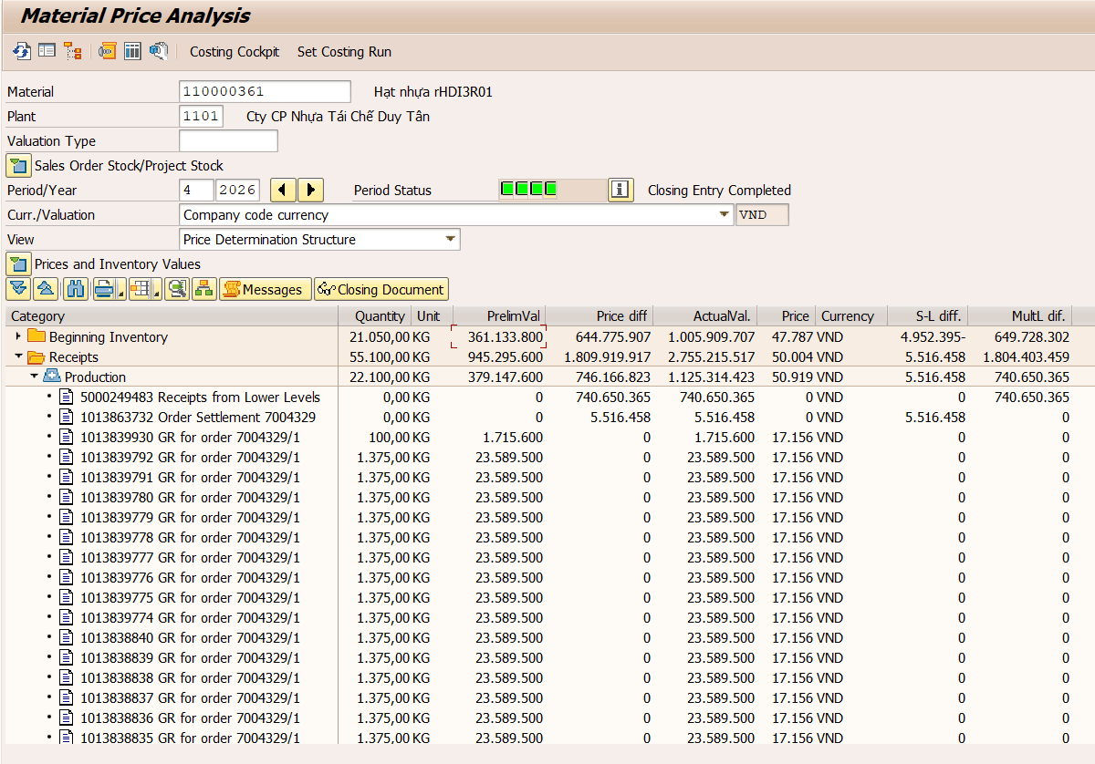

Material | Material Description | 4 | Đvt
110000407 | Vảy HD Ép Đỏ | 37,501 | Vnđ/kg

 | Chi phí sản xuất theo định mức | 406,442,194
 | Chênh lệch multi level | 372,379,127
 | Chênh lệch single level | 364,517,461
 | Chi phí sản xuất theo thực tế | 1,143,338,782
 | Sản lượng nhập kho | 30,489
 | Giá thành thực tế T04.2026 | 37,501

Nguyên nhân: | Vảy HD ép đỏ giá cao do:
 | 1. Tách 102 tấn Olefin B6.2 thu được 12,7 tấn HD ép đỏ và 39,2 tấn vảy HD ép các màu khác ( ~50,7% thành phẩm), còn lại là phó sản
 | 2. Chênh lệch giá từ lệnh sản xuất 8007358 chỉ tách đc 60% Olefin ST (đưa vào 134 tấn, tạo ra 80,9 tấn), còn lại 10,5 tấn là vảy PET sau tách Olefin và phó sản

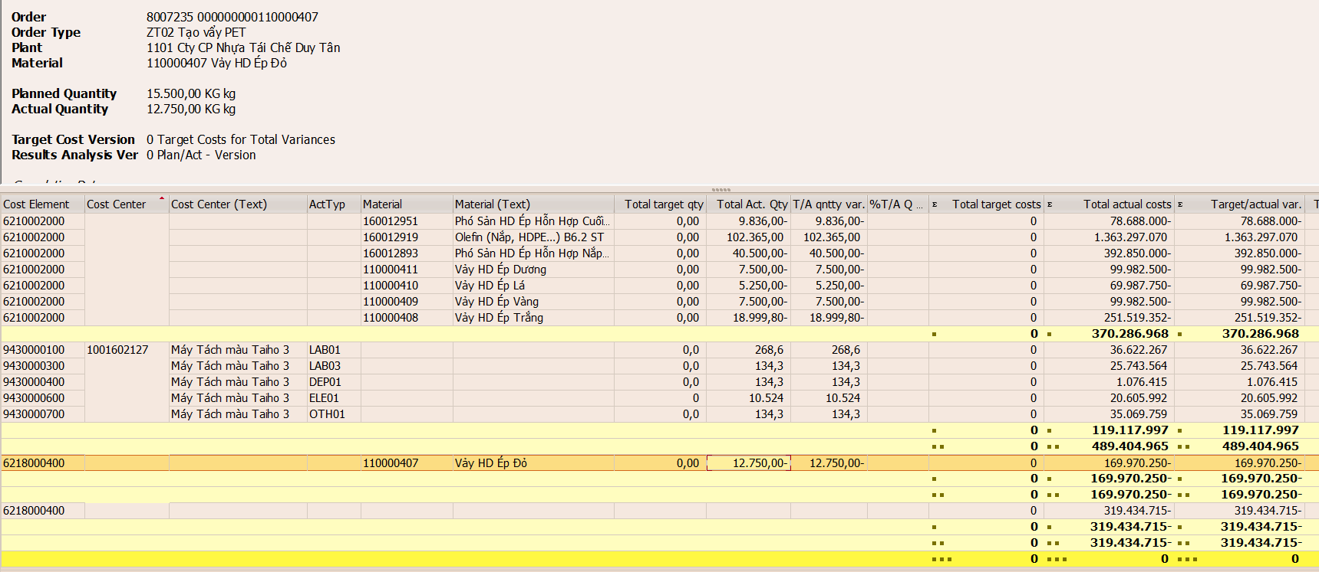

Material | Material Description | 4 | Đvt
110000374 | Hạt Nhựa rHDB03N02 | 26,576 | Vnđ/kg

 | Chi phí sản xuất theo định mức | 1,219,130,700
 | Chênh lệch multi level | 692,219,436
 | Chênh lệch single level | -43,708,620
 | Chi phí sản xuất theo thực tế | 1,867,641,516
 | Sản lượng nhập kho | 70,275
 | Giá thành thực tế T04.2026 | 26,576

Nguyên nhân: | HDB03N02 được tạo ra từ vảy HV01.4 và HV01.5 + phụ gia.
 | HV01.4 và HV01.5 thông thường được gắn giá, tuy nhiên tháng 4 HV01.4 được rework lại (lệnh sản xuất 8007290)
 | => Giá HDB03N02 cao

T03.26
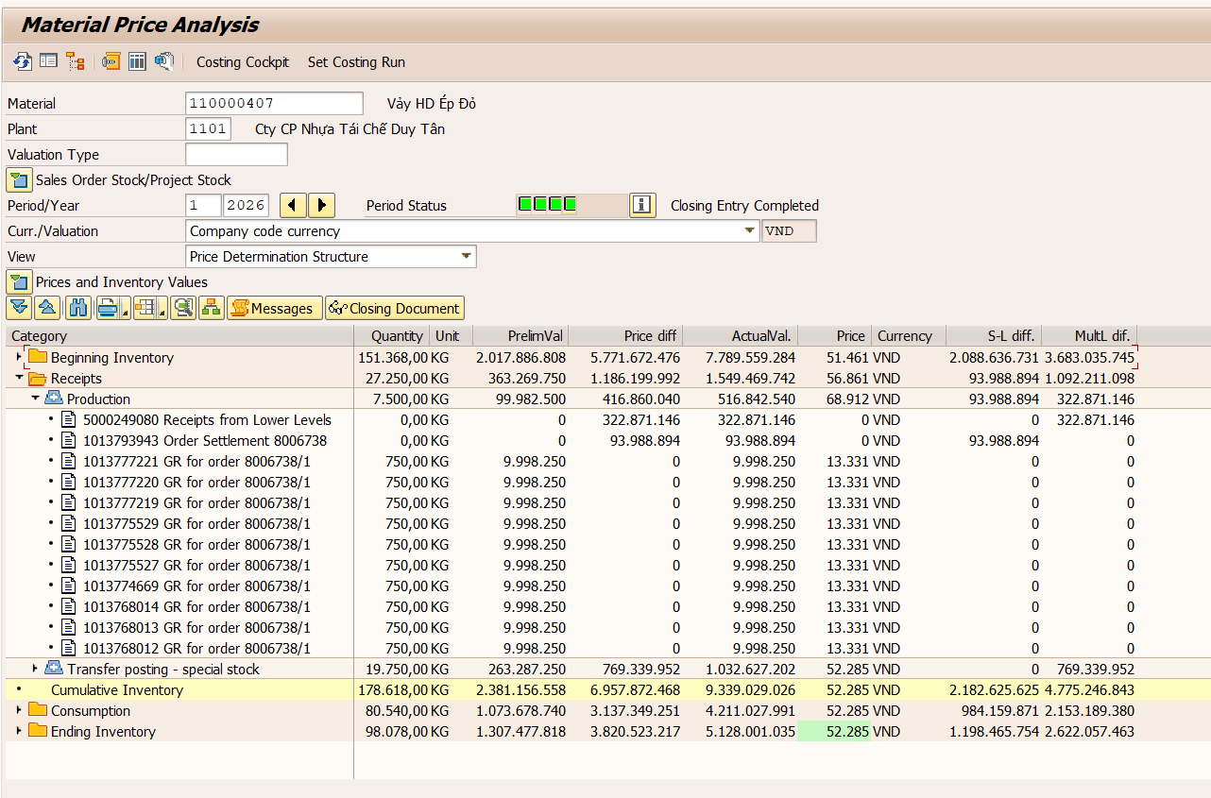
Material | Material Description | 3 | Đvt
110000359 | Hạt nhựa rPET WSS03G | 28,277 | Vnđ/kg

 | Chi phí sản xuất theo định mức | 9,019,395,000
 | Chênh lệch multi level | 1,773,039,487
 | Chênh lệch single level | 94,149,238
 | Chi phí sản xuất theo thực tế | 10,886,583,725
 | Sản lượng nhập kho | 385,000
 | Giá thành thực tế T03.2026 | 28,277

Nguyên nhân: | Sản xuất WSS03G theo công thức 90% B6.2 + 10% B5. Vảy B6.2 có giá tồn kho mua vào 17.417đ/kg

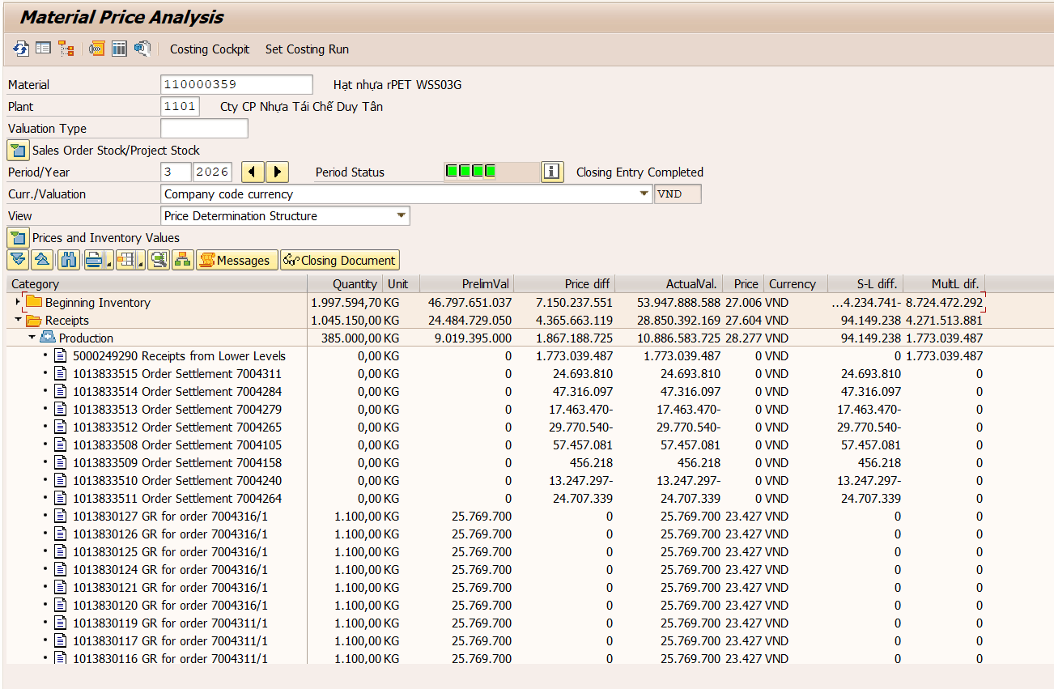

Material | Material Description | 3 | Đvt
110000329 | Hạt nhựa rPET WSS01 | 34,527 | Vnđ/kg

 | Chi phí sản xuất theo định mức | 3,714,203,900
 | Chênh lệch multi level | 902,492,654
 | Chênh lệch single level | 206,667,346
 | Chi phí sản xuất theo thực tế | 4,823,363,900
 | Sản lượng nhập kho | 139,700
 | Giá thành thực tế T03.2026 | 34,527

Nguyên nhân: | Đem trộn lại 45,1 tấn WSS01 và 3,3 tấn WSS01 PL

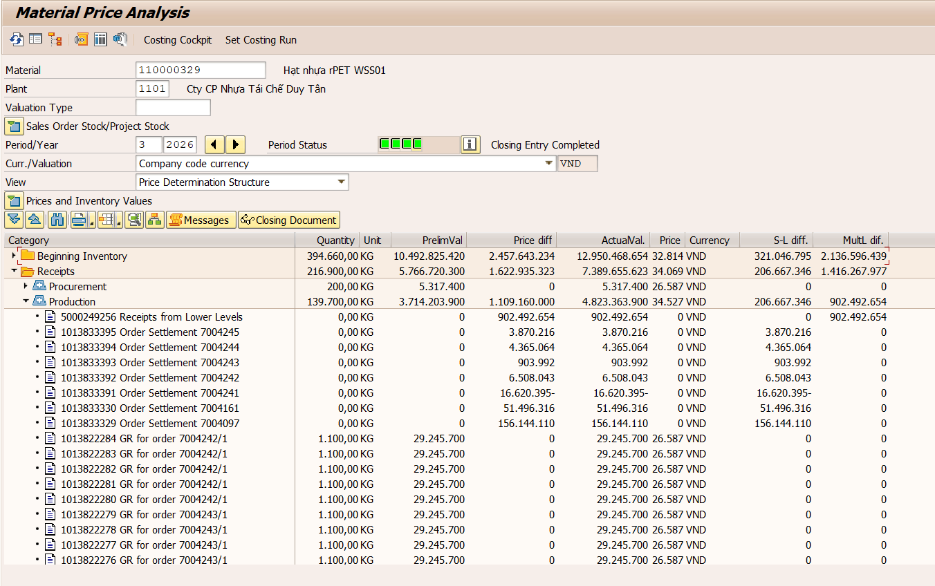

Material | Material Description | 3 | Đvt
110000509 | Hạt Nhựa rHDB01B01 | 26,829 | Vnđ/kg

 | Chi phí sản xuất theo định mức | 17,050,500
 | Chênh lệch multi level | 14,025,938
 | Chênh lệch single level | 5,142,664
 | Chi phí sản xuất theo thực tế | 36,219,102
 | Sản lượng nhập kho | 1,350
 | Giá thành thực tế T03.2026 | 26,829

Nguyên nhân: | Sấy mẫu khử mùi 1,35 tấn rHDB01B01, đáp ứng mẫu cho KH Đạt Hòa

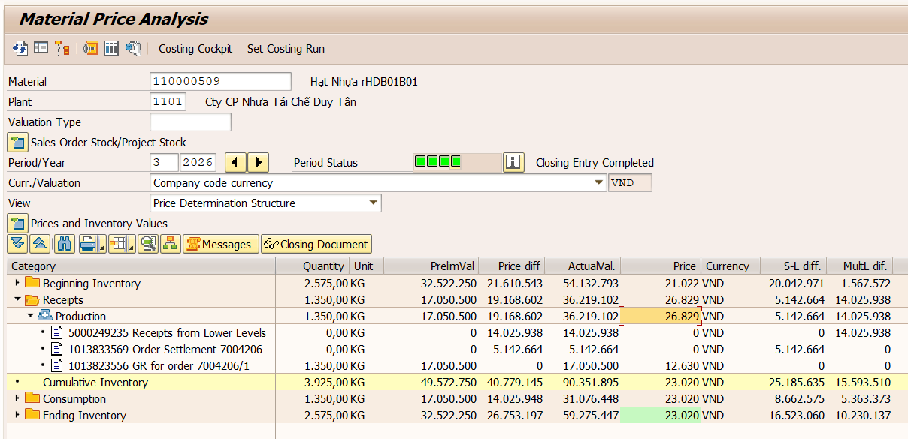

Material | Material Description | 3 | Đvt
110000431 | Hạt Nhựa rHDI3Gy02 | 19,527 | Vnđ/kg

 | Chi phí sản xuất theo định mức | 349,771,191
 | Chênh lệch multi level | 127,365,226
 | Chênh lệch single level | 18,409,013
 | Chi phí sản xuất theo thực tế | 495,545,430
 | Sản lượng nhập kho | 25,377
 | Giá thành thực tế T03.2026 | 19,527

Nguyên nhân: | Hạt HD ép HDI3Gy02 được sản xuất từ công thức 65% HD ép trắng + 4% HD ép đen + 2% HD ép vàng + 30% Phó sản hỗn hợp cuối ST
 | Tuy nhiên HD ép đang có giá tồn kho 20.715đ/kg do ảnh hưởng từ giá phó sản trước ngày 01.01.2026

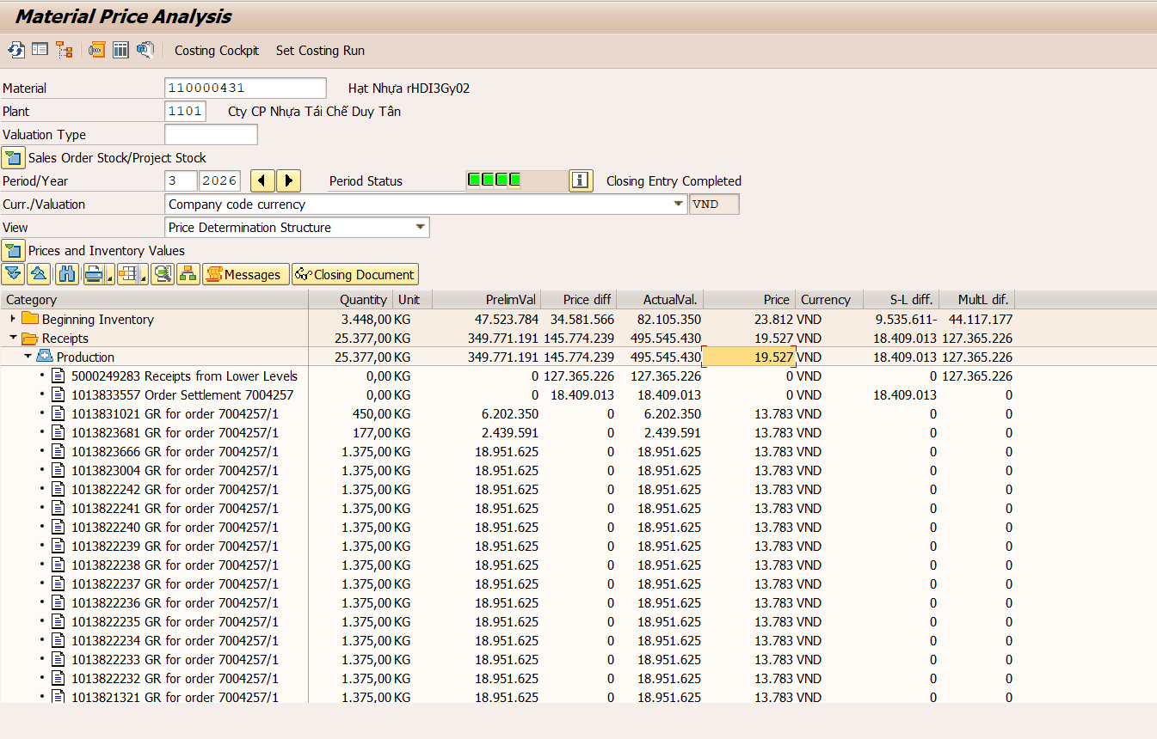

Material | Material Description | 3 | Đvt
110000408 | Vảy HD Ép Trắng | 17,762 | Vnđ/kg

 | Chi phí sản xuất theo định mức | 268,069,500
 | Chênh lệch multi level | 15,230,221
 | Chênh lệch single level | 76,379,758
 | Chi phí sản xuất theo thực tế | 359,679,479
 | Sản lượng nhập kho | 20,250
 | Giá thành thực tế T03.2026 | 17,762

Nguyên nhân: | Vảy HD ép trắng từ tháng 1 đã được tính giá kế hoạch 13.238đ/kg, tuy nhiên thực tế số lượng vảy HD ép các màu ra khác so với BOM dẫn tới biến động giá thành

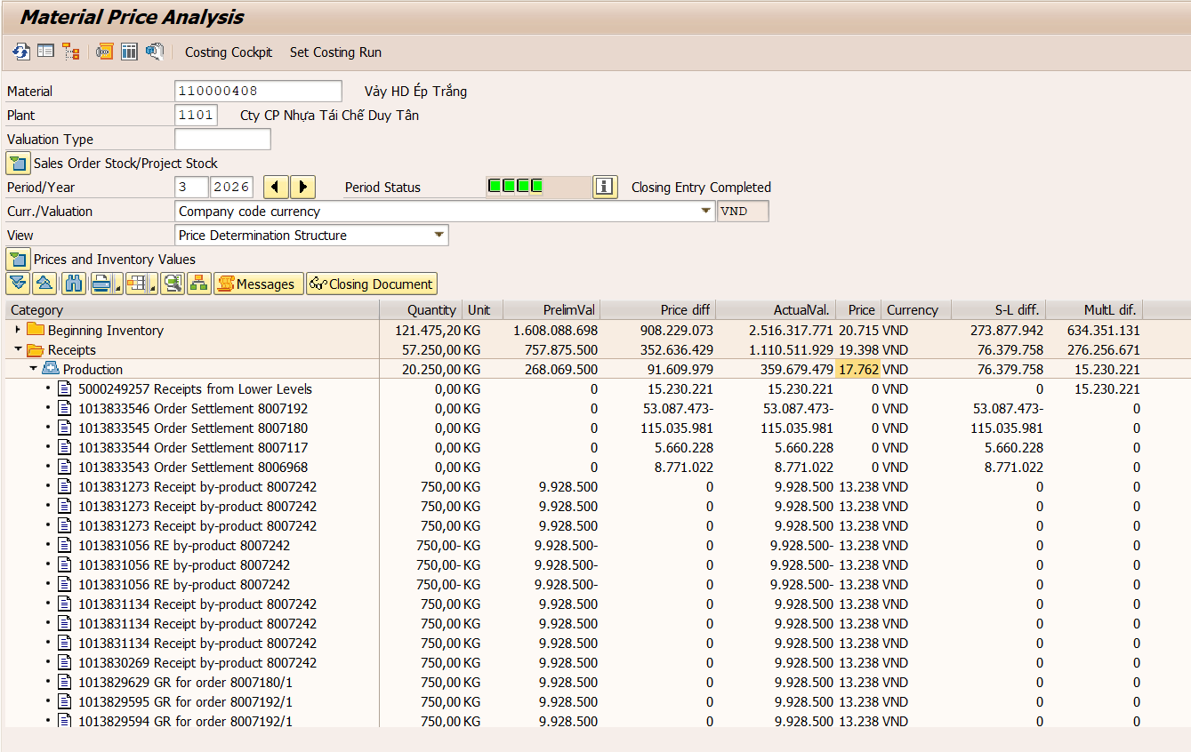

Material | Material Description | 3 | Đvt
110000407 | Vảy HD Ép Đỏ | 32,380 | Vnđ/kg

 | Chi phí sản xuất theo định mức | 119,979,000
 | Chênh lệch multi level | 68,843,479
 | Chênh lệch single level | 102,600,237
 | Chi phí sản xuất theo thực tế | 291,422,716
 | Sản lượng nhập kho | 9,000
 | Giá thành thực tế T03.2026 | 32,380

Nguyên nhân: | HD ép đỏ được tạo ra từ 2 lệnh tách Olefin sau tách là 8007179 và 8007242.
 | Lệnh 8007179 đem 69,8 tấn Olefin sau tách ra đc 7,5 tấn HD ép màu đỏ, tỷ lệ chỉ chiếm 11%
 | Lệnh 8007242 đem 31,7 tấn Olefin sau tách ra đc 3 tấn HD ép màu đỏ, tỷ lệ chỉ chiếm 9%
 | => Gía vảy HD ép đỏ cao

T02.26
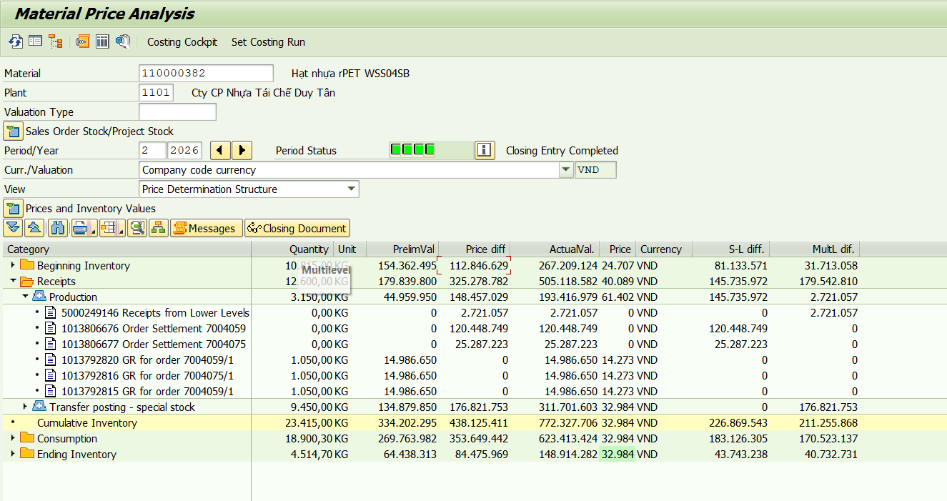
Material | Material Description | 2 | Đvt
110000484 | Hạt Nhựa rPET WSS01G 1 PL |  | Vnđ/kg

 | Chi phí sản xuất theo định mức | 493,400,600
 | Chênh lệch multi level | 0
 | Chênh lệch single level | 0
 | Chi phí sản xuất theo thực tế | 493,400,600
 | Sản lượng nhập kho | 25,300
 | Giá thành thực tế T02.2026 | 19,502

Nguyên nhân: | Giá by product áp dụng từ ngày 01.01.2026

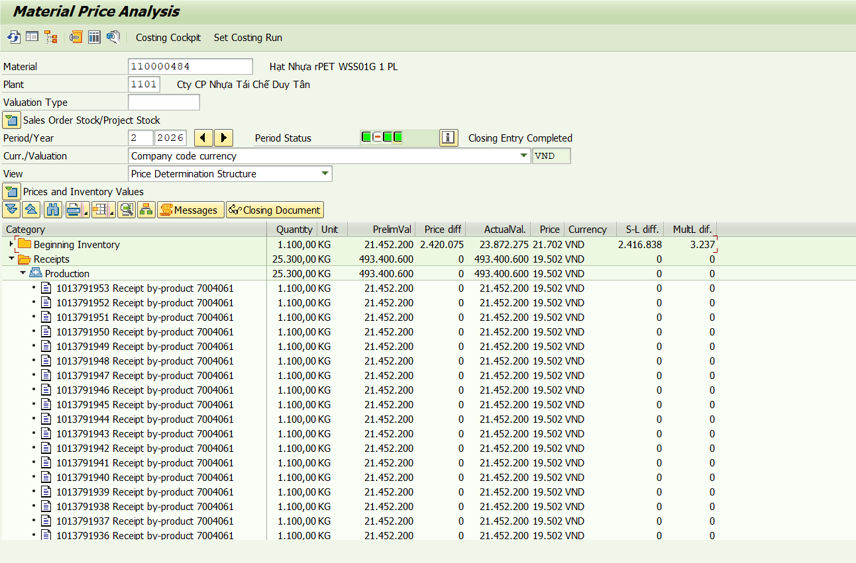

Material | Material Description | 2 | Đvt
110000509 | Hạt Nhựa rHDB01B01 | 19,915 | Vnđ/kg

 | Chi phí sản xuất theo định mức | 20,523,750
 | Chênh lệch multi level | 4,048,559
 | Chênh lệch single level | 7,788,921
 | Chi phí sản xuất theo thực tế | 32,361,230
 | Sản lượng nhập kho | 1,625
 | Giá thành thực tế T02.2026 | 19,915

Nguyên nhân: | Hạt HDB01B01 được tạo từ vảy HD thổi đen mixed, đc mixed từ các loại phó sản HD thổi kèm HD ép đen hoặc HV01.5 + hạt màu đen
 | Và giá các loại phó sản đang ảnh hưởng do chưa điều chỉnh trước ngày 01.01.2026 nên giá thực tế cao hơn giá kế hoạch

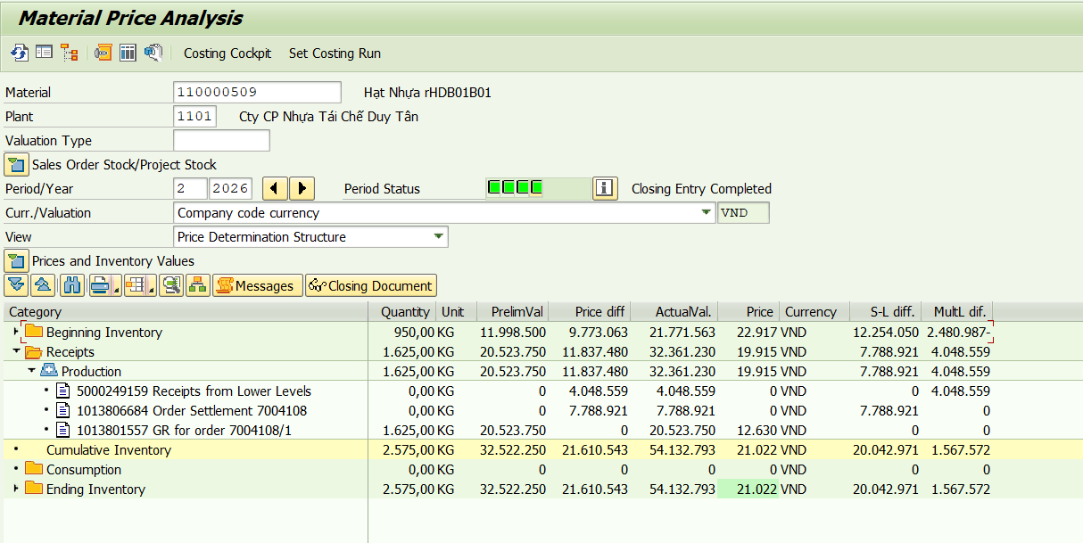

Material | Material Description | 2 | Đvt
110000408 | Vảy HD Ép Trắng | 19,762 | Vnđ/kg

 | Chi phí sản xuất theo định mức | 436,854,000
 | Chênh lệch multi level | 43,727,402
 | Chênh lệch single level | 171,571,736
 | Chi phí sản xuất theo thực tế | 652,153,138 |  | 998
 | Sản lượng nhập kho | 33,000 |  | 4,370
 | Giá thành thực tế T02.2026 | 19,762 |  | 4,950
 |  |  |  | 6,750
 |  |  |  | 17,068
Nguyên nhân: | HD ép trắng được tách từ phó sản hỗn hợp nắp 1, tách 52,5 tấn thu được 17 tấn HD ép các màu (~ 32% thành phẩm), còn lại là phó sản => giá vảy HD ép trắng cao

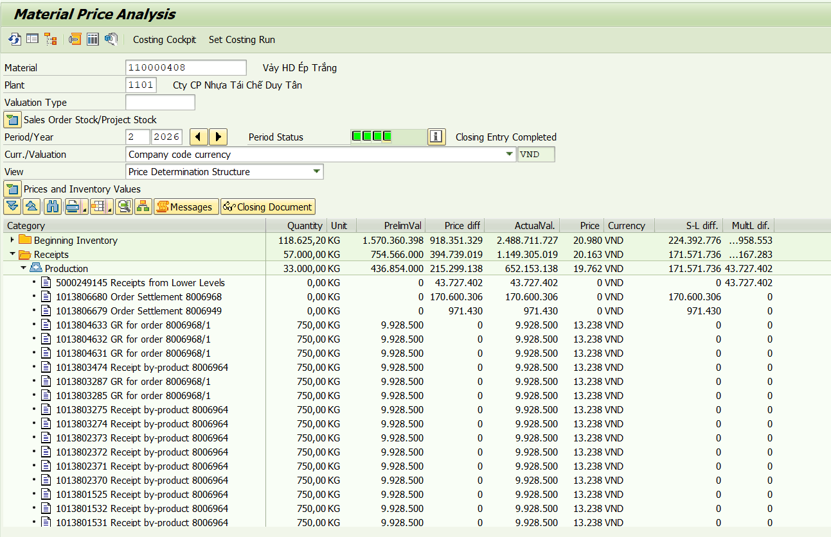

Material | Material Description | 2 | Đvt
110000407 | Vảy HD Ép Đỏ | 71,488 | Vnđ/kg

 | Chi phí sản xuất theo định mức | 199,298,450
 | Chênh lệch multi level | 620,509,766
 | Chênh lệch single level | 248,934,261
 | Chi phí sản xuất theo thực tế | 1,068,742,477
 | Sản lượng nhập kho | 14,950
 | Giá thành thực tế T02.2026 | 71,488

Nguyên nhân: | Giá vảy HD ép đỏ cao do:
 | 1. Giá HD ép cao do tháng 11, 12 xử lý lô Olefin tồn kho lâu:
 | + lệnh sx 8006401 xử lý 153 tấn Olefin, thu được 92 tấn Olefin sau tách, 32 tấn tromel ~ thu hồi 60% thành phẩm, 40% còn lại là phó sản và hao hụt
 | + lệnh sx 8006552 xử lý 165 tấn Olefin, thu được 107 tấn Olefin sau tách, 38 tấn tromel ~ thu hồi 65% thành phẩm, 35% còn lại là phó sản và hao hụt
 | 2. Lệnh tách màu 8006964 tách 146 tấn chỉ thu được 15 tấn vảy HD ép đỏ + 57 tấn vảy HD ép các màu khác => giá thành HD ép đỏ cao

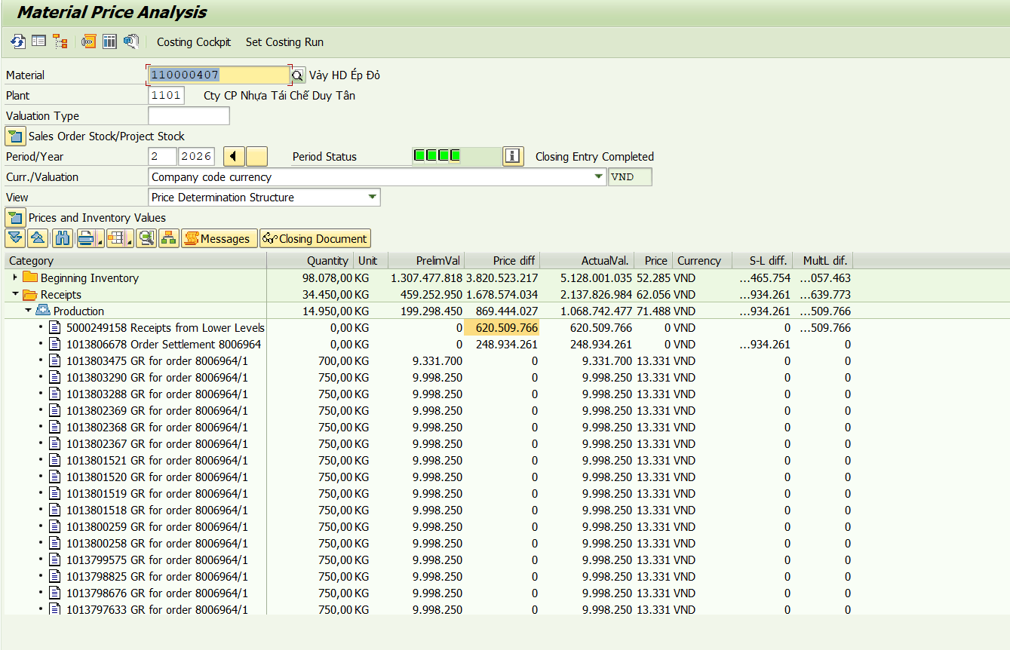

Material | Material Description | 2 | Đvt
110000382 | Hạt nhựa rPET WSS04SB | 61,402 | Vnđ/kg

 | Chi phí sản xuất theo định mức | 44,959,950
 | Chênh lệch multi level | 2,721,057
 | Chênh lệch single level | 145,735,972
 | Chi phí sản xuất theo thực tế | 193,416,979
 | Sản lượng nhập kho | 3,150
 | Giá thành thực tế T02.2026 | 61,402

Nguyên nhân: | Sử dụng công thức 100% vảy B1_A2.2 để sản xuất WSS04SB, nhưng chỉ có 62% đạt WSS04SB, 26% WSS05SB, còn lại 12% đầu keo và hao hụt
 | Sản lượng sản xuất xơ sợi trong tháng 2 chỉ có 3,15 tấn WSS04SB

T01.26
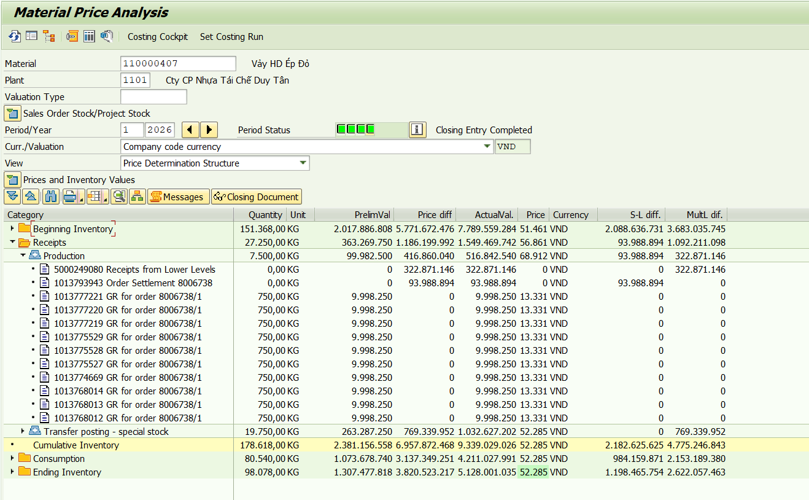
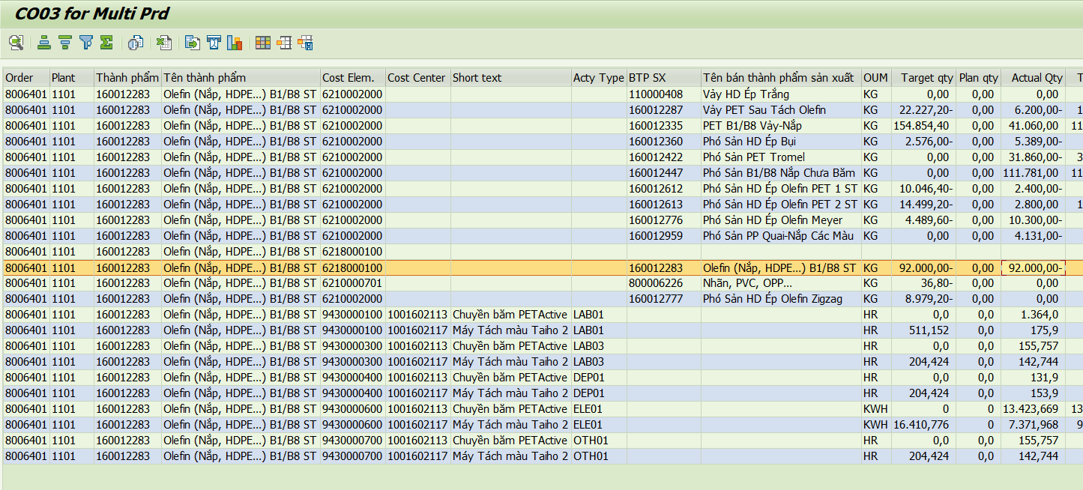
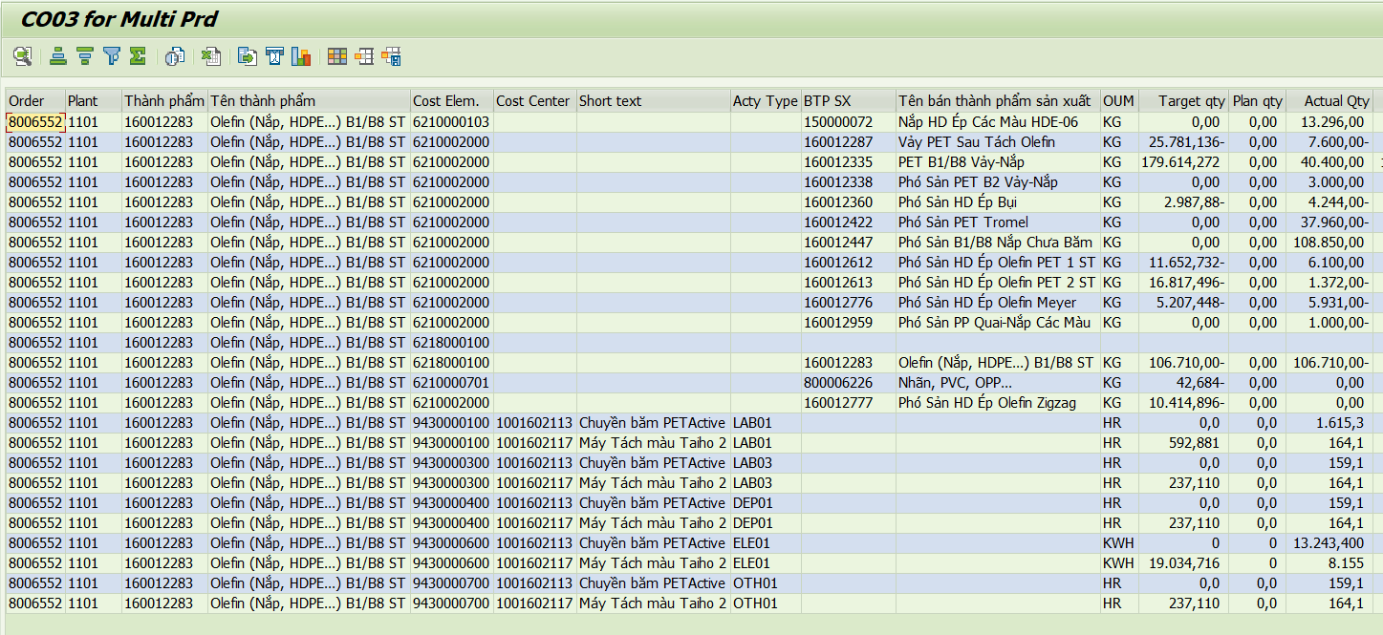
Material | Material Description | 1 | Đvt
110000329 | Hạt nhựa rPET WSS01 | 43,551 | Vnđ/kg

 | Chi phí sản xuất theo định mức | 848,125,300
 | Chênh lệch multi level | 421,302,352
 | Chênh lệch single level | 119,849,825
 | Chi phí sản xuất theo thực tế | 1,389,277,477
 | Sản lượng nhập kho | 31,900
 | Giá thành thực tế T01.2026 | 43,551

Nguyên nhân: | Rework 29,655 tấn WSS01 để khử VOCs vượt chuẩn lệnh sản xuất 7004044 và tách kim loại trên máy Meyer 2,2 tấn lệnh sản xuất 7003950

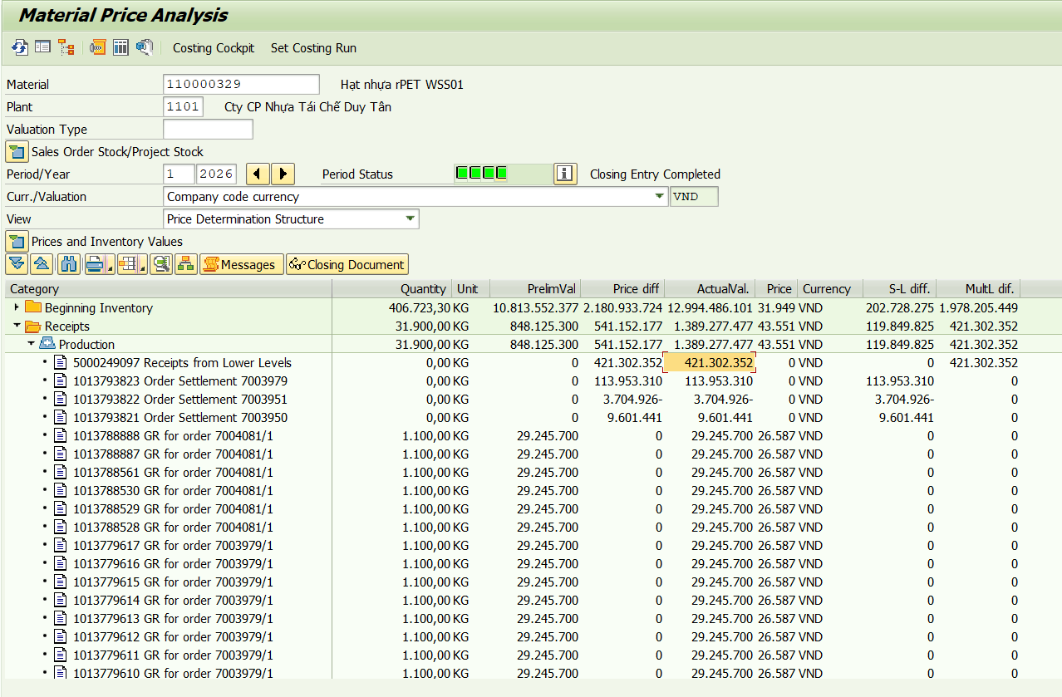

Material | Material Description | 1 | Đvt
110000492 | Hạt Nhựa rPET WSS03G PL | 19,075 | Vnđ/kg

 | Chi phí sản xuất theo định mức | 2,852,124,000
 | Chênh lệch multi level | 0
 | Chênh lệch single level | 1,519,704
 | Chi phí sản xuất theo thực tế | 2,853,643,704
 | Sản lượng nhập kho | 149,600
 | Giá thành thực tế T01.2026 | 19,075

Nguyên nhân: | Giá kế hoạch áp dụng bắt đầu từ 01.01.2026

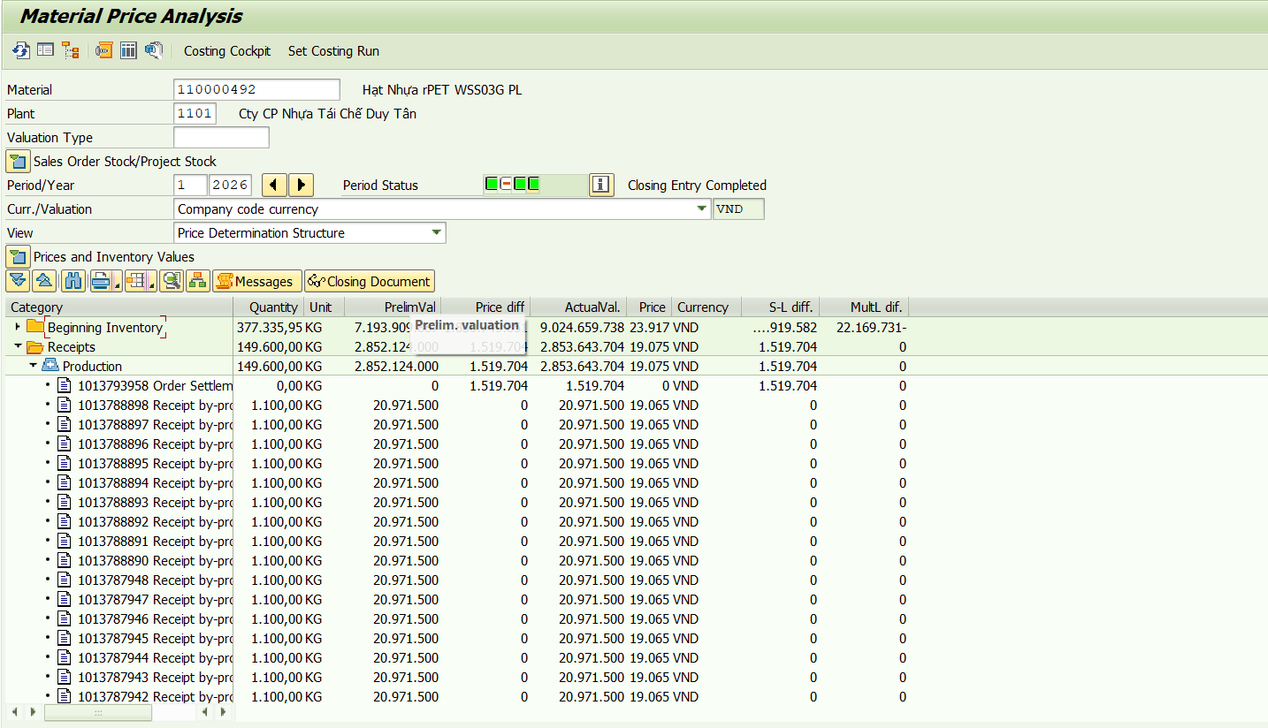

Material | Material Description | 1 | Đvt
110000377 | Hạt nhựa rPET WSS01G 2 | 14,210 | Vnđ/kg

 | Chi phí sản xuất theo định mức | 24,207,700
 | Chênh lệch multi level | 0
 | Chênh lệch single level | -8,576,808
 | Chi phí sản xuất theo thực tế | 15,630,892
 | Sản lượng nhập kho | 1,100
 | Giá thành thực tế T01.2026 | 14,210

Nguyên nhân: | Chỉ có 1,1 tấn đc tạo ra từ by product, tuy nhiên lại có 9,9 tấn được đem đi tách meyer tạo ra WSS03G nên làm giảm giá WSS01G 2

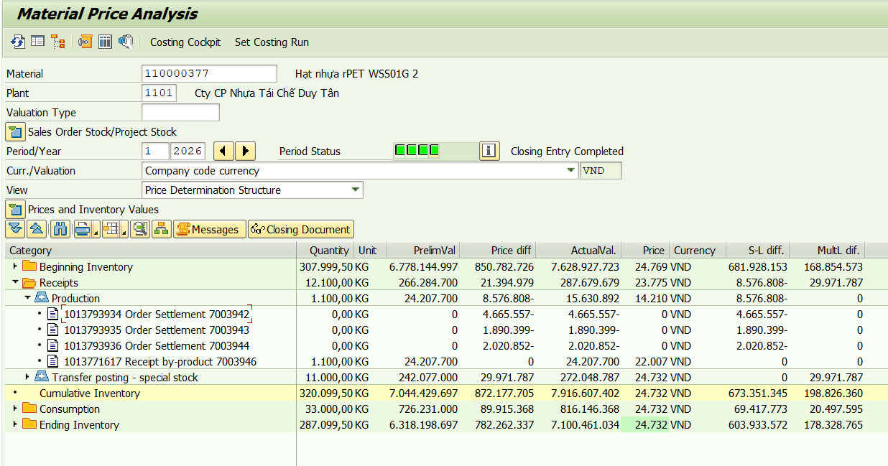

Material | Material Description | 1 | Đvt
110000484 | Hạt Nhựa rPET WSS01G 1 PL | 19,502 | Vnđ/kg

 | Chi phí sản xuất theo định mức | 321,783,000
 | Chênh lệch multi level | 0
 | Chênh lệch single level | 0
 | Chi phí sản xuất theo thực tế | 321,783,000
 | Sản lượng nhập kho | 16,500
 | Giá thành thực tế T01.2026 | 19,502

Nguyên nhân: | Giá by product áp dụng từ ngày 01.01.2026

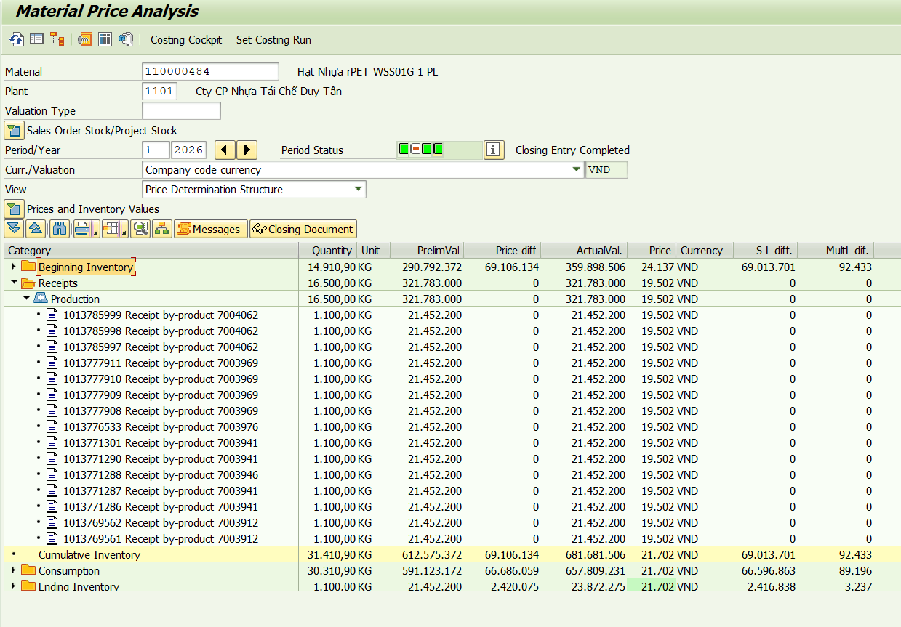

Material | Material Description | 1 | Đvt
110000486 | Hạt Nhựa rPET iSS01G 1 PL | 19,600 | Vnđ/kg

 | Chi phí sản xuất theo định mức | 194,040,000
 | Chênh lệch multi level | 0
 | Chênh lệch single level | 0
 | Chi phí sản xuất theo thực tế | 194,040,000
 | Sản lượng nhập kho | 9,900
 | Giá thành thực tế T01.2026 | 19,600

Nguyên nhân: | Giá by product áp dụng từ ngày 01.01.2026

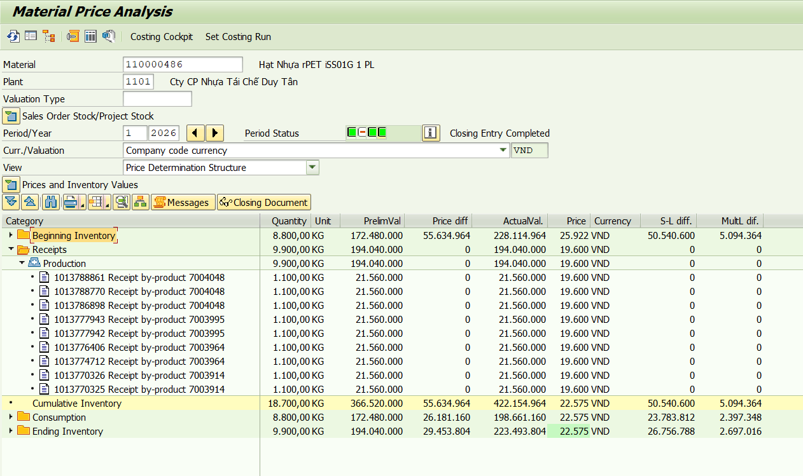

Material | Material Description | 1 | Đvt
110000374 | Hạt Nhựa rHDB03N02 | 17,727 | Vnđ/kg

 | Chi phí sản xuất theo định mức | 1,484,988,800
 | Chênh lệch multi level | 31,830,651
 | Chênh lệch single level | 639,812
 | Chi phí sản xuất theo thực tế | 1,517,459,263
 | Sản lượng nhập kho | 85,600
 | Giá thành thực tế T01.2026 | 17,727

Nguyên nhân: | HDB03N02 được sản xuất từ vảy HV01.4 và HV01.5, từ T1.2026 giá vảy HV01.4 là 16.946đ/kg , HV01.5 là 7.263đ/kg => giá kế hoạch 17.348đ/kg
 | => Và các sản phẩm by product cũng có giá này
 | 160012696 | Vảy HD Thổi Trong HV-01.4 | KG | 16,946
 | 160012697 | Vảy HD Thổi Trong HV-01.5 | KG | 7,263

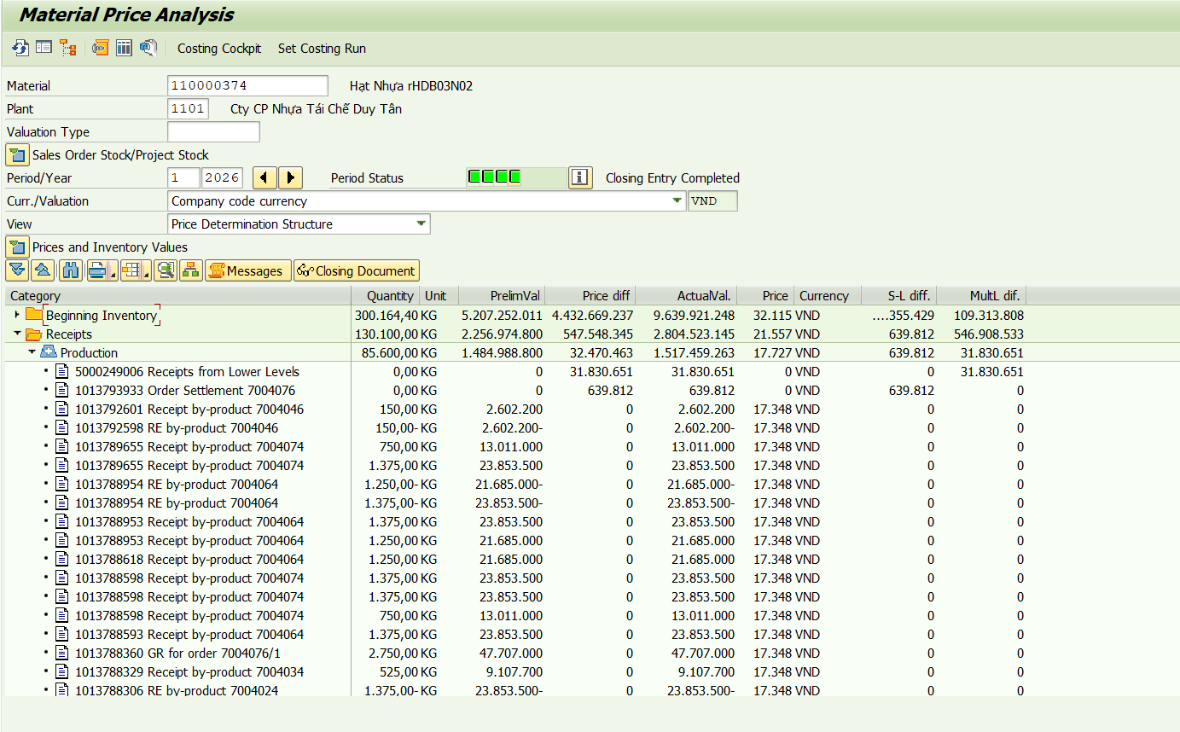

Material | Material Description | 1 | Đvt
110000341 | Hạt nhựa rHDB04B01 | 18,339 | Vnđ/kg

 | Chi phí sản xuất theo định mức | 82,357,107
 | Chênh lệch multi level | 11,006,277
 | Chênh lệch single level | 0
 | Chi phí sản xuất theo thực tế | 93,363,384
 | Sản lượng nhập kho | 5,091
 | Giá thành thực tế T01.2026 | 18,339

Nguyên nhân: | Từ 1.1.2026 đổi giá phó sản làm giảm giá phó sản vảy L1, L2, đầu keo => giá HDB04B01 cũng giảm

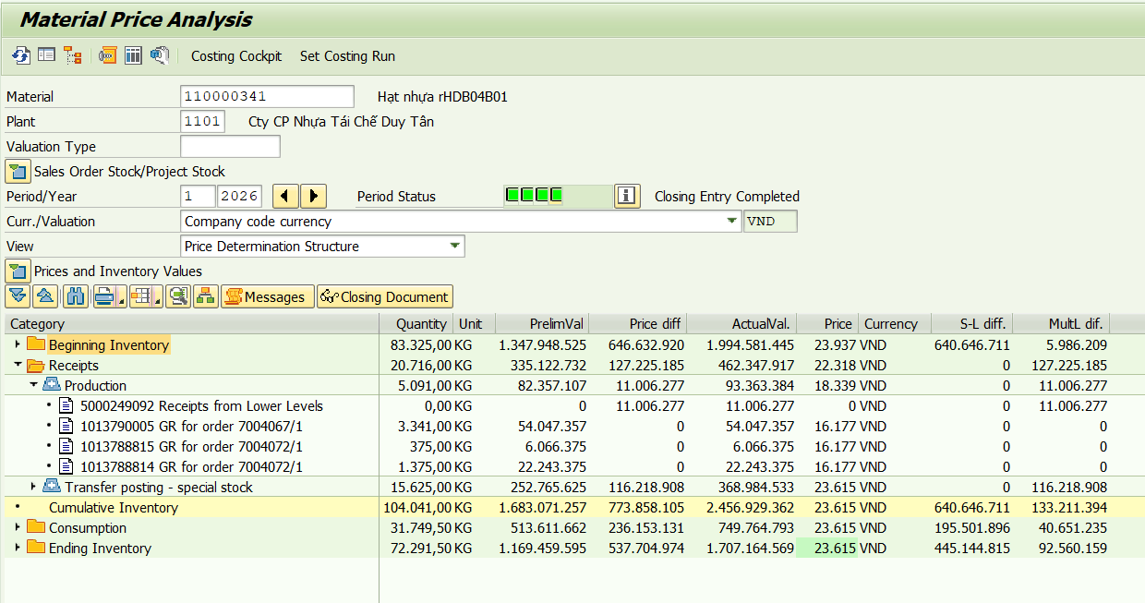

Material | Material Description | 1 | Đvt
110000365 | Hạt nhựa rHDI3W01 | 14,117 | Vnđ/kg

 | Chi phí sản xuất theo định mức | 339,875,800
 | Chênh lệch multi level | -117,785,251
 | Chênh lệch single level | 69,858,375
 | Chi phí sản xuất theo thực tế | 291,948,924
 | Sản lượng nhập kho | 20,680
 | Giá thành thực tế T01.2026 | 14,117

Nguyên nhân: | Từ 01.01.2026 giá vảy HD thổi trắng là 12.639 đ/kg => Giá hạt HDI3W01 cũng giảm
 | Giá tồn kho trước đó ảnh hưởng bởi giá phó sản và giá HD ép trắng từ thời điểm 2023

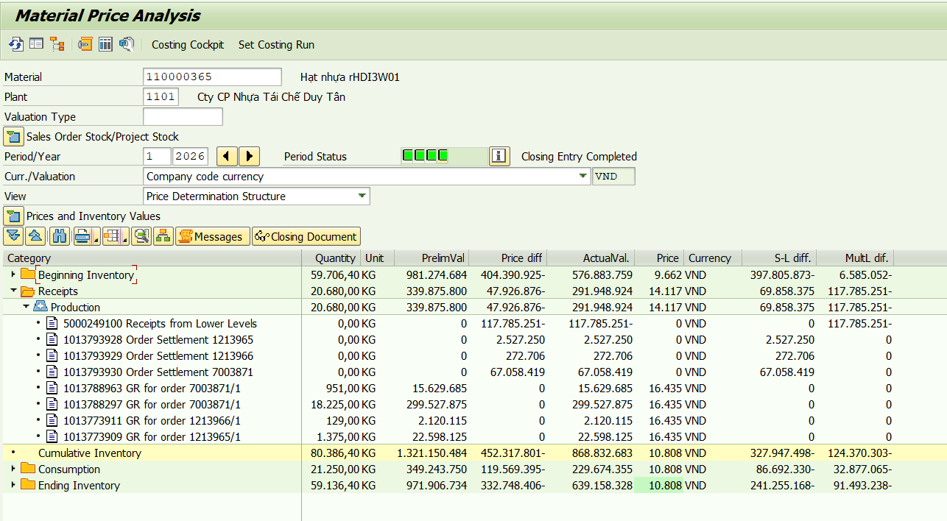

Material | Material Description | 1 | Đvt
110000361 | Hạt nhựa rHDI3R01 | 55,586 | Vnđ/kg

 | Chi phí sản xuất theo định mức | 699,913,332
 | Chênh lệch multi level | 1,584,518,101
 | Chênh lệch single level | -16,699,264
 | Chi phí sản xuất theo thực tế | 2,267,732,169
 | Sản lượng nhập kho | 40,797
 | Giá thành thực tế T01.2026 | 55,586

Nguyên nhân: | Giá hạt HDI3R01 cao do vảy HD ép đỏ 3 tháng 10, 11, 12.2025 tách màu ra được số lượng ít HD ép đỏ và giá phó sản các mã HD ép màu khác đã giảm

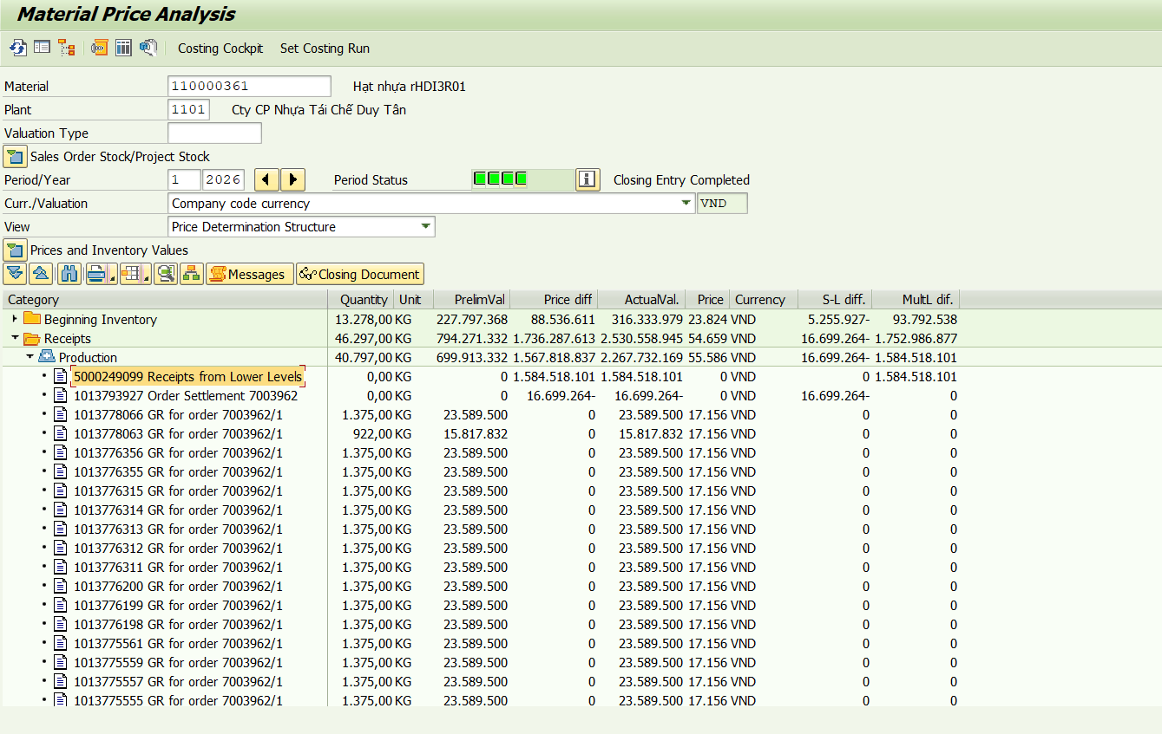

Material | Material Description | 1 | Đvt
110000407 | Vảy HD Ép Đỏ | 68,912 | Vnđ/kg

 | Chi phí sản xuất theo định mức | 99,982,500
 | Chênh lệch multi level | 322,871,146
 | Chênh lệch single level | 93,988,894
 | Chi phí sản xuất theo thực tế | 516,842,540
 | Sản lượng nhập kho | 7,500
 | Giá thành thực tế T01.2026 | 68,912

Nguyên nhân: | Giá HD ép cao do tháng 11, 12 xử lý lô Olefin tồn kho lâu:
 | + lệnh sx 8006401 xử lý 153 tấn Olefin, thu được 92 tấn Olefin sau tách, 32 tấn tromel ~ thu hồi 60% thành phẩm, 40% còn lại là phó sản và hao hụt
 | + lệnh sx 8006552 xử lý 165 tấn Olefin, thu được 107 tấn Olefin sau tách, 38 tấn tromel ~ thu hồi 65% thành phẩm, 35% còn lại là phó sản và hao hụt

T10.25
Material | Material Description | 10 | Đvt
110000378 | Hạt nhựa rPET iSS01G 2 | 42,146 | Vnđ/kg

 | Chi phí sản xuất theo định mức | 348,862,800
 | Chênh lệch multi level | 2,828,320
 | Chênh lệch single level | 251,000,685
 | Chi phí sản xuất theo thực tế | 602,691,805
 | Sản lượng nhập kho | 14,300
 | Giá thành thực tế T10.2025 | 42,146

Nguyên nhân: | Rework lại 22 tấn ISS01G 2 PL và 0,5 tấn WSS03G, chỉ thu được 6,6 tấn ISS01G 2, còn lại là hàng phân lập

Material | Material Description | 10 | Đvt
110000408 | Vảy HD Ép Trắng | 13,948 | Vnđ/kg

 | Chi phí sản xuất theo định mức | 495,176,000
 | Chênh lệch multi level | 163,477,490 |  | 6750
 | Chênh lệch single level | -30,759,118 |  | 7516
 | Chi phí sản xuất theo thực tế | 627,894,372 |  | 14266 | 30,750
 | Sản lượng nhập kho | 45,016
 | Giá thành thực tế T10.2025 | 13,948

Nguyên nhân: | Số lượng sản xuất ra có 30,75 tấn là by product, còn lại 14, 3 tấn là tách từ hỗn hợp nắp 1. Tháng 10 bắt đầu tính lại giá cả các vảy HD ép

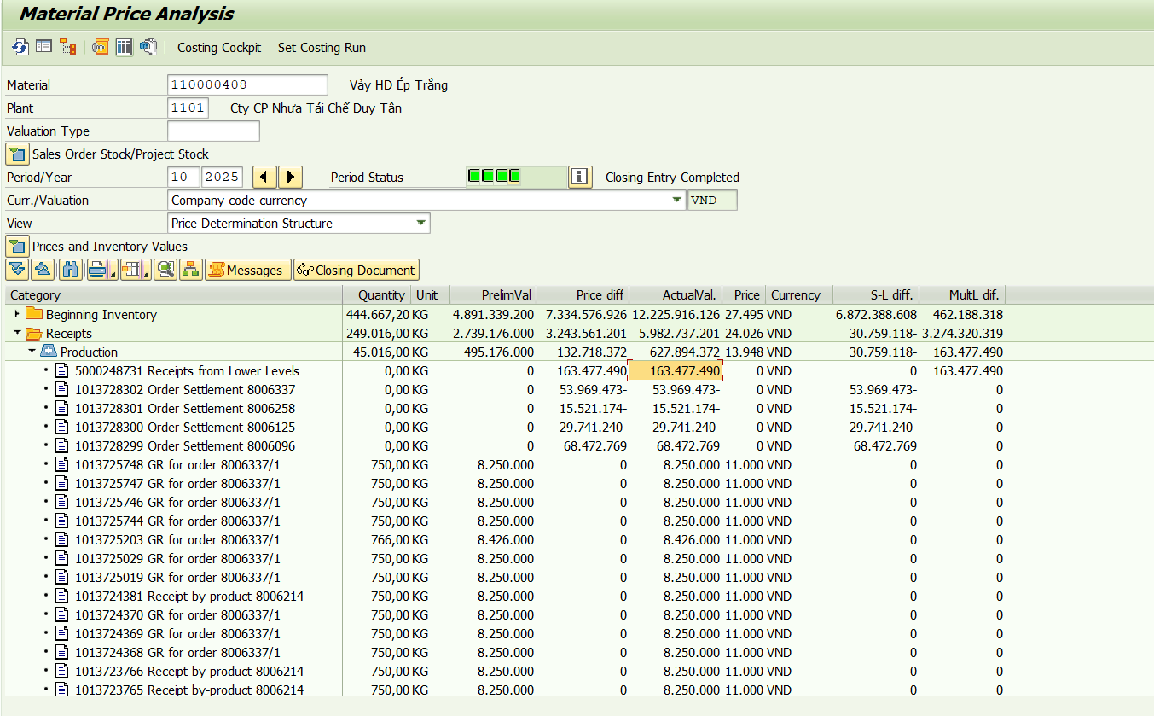

Material | Material Description | 10 | Đvt
110000413 | Vảy HD Ép Đồng | 6,000 | Vnđ/kg
110000411 | Vảy HD Ép Dương | 11,000 | Vnđ/kg
110000409 | Vảy HD Ép Vàng | 11,000 | Vnđ/kg
110000412 | Vảy HD Ép Đen | 6,000 | Vnđ/kg
110000410 | Vảy HD Ép Lá | 11,000 | Vnđ/kg

Nguyên nhân:

Material | Material Description | 10 | Đvt
110000407 | Vảy HD Ép Đỏ | 80,619 | Vnđ/kg

 | Chi phí sản xuất theo định mức | 307,779,780
 | Chênh lệch multi level | 1,494,653,196
 | Chênh lệch single level | 499,320,875
 | Chi phí sản xuất theo thực tế | 2,301,753,851
 | Sản lượng nhập kho | 28,551
 | Giá thành thực tế T10.2025 | 80,619

Nguyên nhân:

Material | Material Description | 10 | Đvt
110000392 | Hạt nhựa rPP20B01 | 17,802 | Vnđ/kg

 | Chi phí sản xuất theo định mức | 409,116,125
 | Chênh lệch multi level | -37,973,968
 | Chênh lệch single level | 110,380,469
 | Chi phí sản xuất theo thực tế | 481,522,626
 | Sản lượng nhập kho | 27,049
 | Giá thành thực tế T10.2025 | 17,802

Nguyên nhân:

Material | Material Description | 10 | Đvt
110000441 | Hạt Nhựa PP Thử Nghiệm | 17,167 | Vnđ/kg

 | Chi phí sản xuất theo định mức | 28,125,000
 | Chênh lệch multi level | -2,213,806
 | Chênh lệch single level | -160,962
 | Chi phí sản xuất theo thực tế | 25,750,232
 | Sản lượng nhập kho | 1,500
 | Giá thành thực tế T10.2025 | 17,167

Nguyên nhân:

T09.25
Material | Material Description | 9 | Đvt
110000506 | Hạt Nhựa rPET WSS01 & WSS01G-L | 30,195 | Vnđ/kg

 | Chi phí sản xuất theo định mức | 14,216,989,290
 | Chênh lệch multi level | 1,430,310,570
 | Chênh lệch single level | 133,779,440
 | Chi phí sản xuất theo thực tế | 15,781,079,300
 | Sản lượng nhập kho | 522,645
 | Giá thành thực tế T9.2025 | 30,195

Nguyên nhân: | Hàng sản xuất riêng cho Lavie, mix lại giữa WSS01 và WSS01G-L

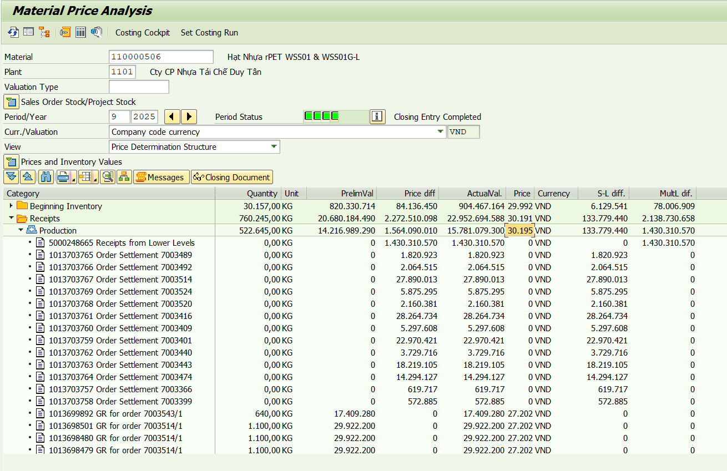

Material | Material Description | 9 | Đvt
110000364 | Hạt nhựa rHDI3Y01 | -17,412 | Vnđ/kg

 | Chi phí sản xuất theo định mức | 856,663,750
 | Chênh lệch multi level | -319,673,031
 | Chênh lệch single level | -898,288,377
 | Chi phí sản xuất theo thực tế | -361,297,658
 | Sản lượng nhập kho | 20,750
 | Giá thành thực tế T9.2025 | -17,412

Nguyên nhân: | HDI3Y01 được sản xuất từ 1 lệnh 7003362 sản xuất từ 27.08 - 04.09 sản xuất 67,5 tấn, chủ yếu nhập kho T8, chỉ có 2,8 tấn nhập kho T9 => variance tính vào tháng 9 giảm

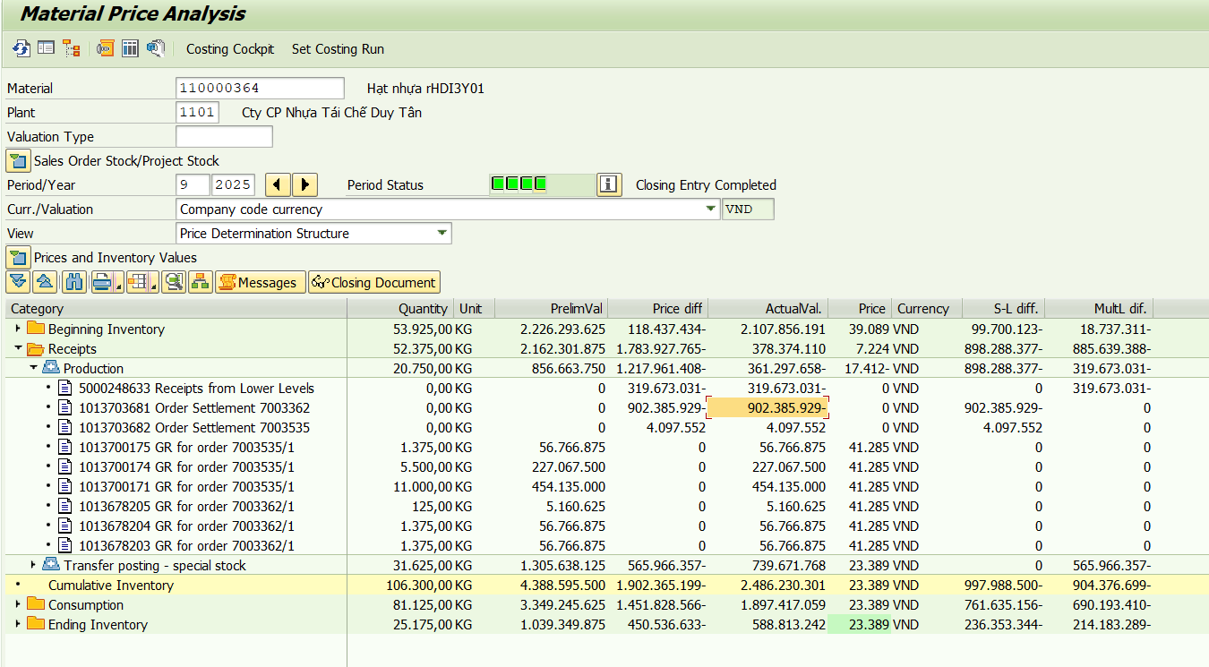

Material | Material Description | 9 | Đvt
110000408 | Vảy HD Ép Trắng | 30,103 | Vnđ/kg

 | Chi phí sản xuất theo định mức | 2,686,900,250
 | Chênh lệch multi level | 190,230,262
 | Chênh lệch single level | 338,895,074
 | Chi phí sản xuất theo thực tế | 3,216,025,586
 | Sản lượng nhập kho | 106,835
 | Giá thành thực tế T9.2025 | 30,103

Nguyên nhân: | Lệnh sản xuất 8005955 tách vảy từ phó sản HD ép hỗn hợp nắp 1 đưa vào 61,75 tấn, chỉ ra được 18,21 tấn vảy các loại ~ chỉ đạt 30% => Đơn giá cao

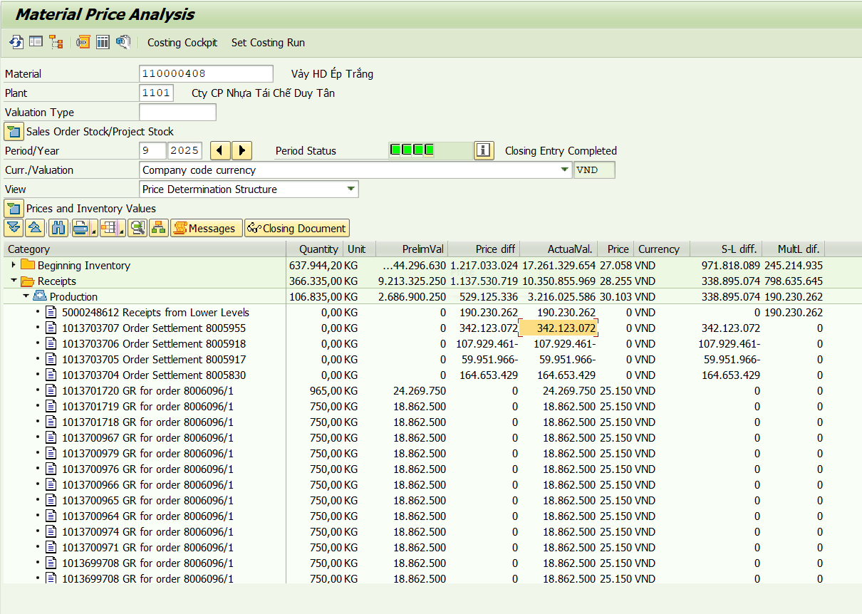

Material | Material Description | 9 | Đvt
110000407 | Vảy HD Ép Đỏ | 21,679 | Vnđ/kg

 | Chi phí sản xuất theo định mức | 2,884,320,000
 | Chênh lệch multi level | -1,400,358,835
 | Chênh lệch single level | 467,164,294
 | Chi phí sản xuất theo thực tế | 1,951,125,459
 | Sản lượng nhập kho | 90,000
 | Giá thành thực tế T9.2025 | 21,679

Nguyên nhân: | Rework lại 71,25 tấn HD ép đỏ lệnh sản xuất 8005843
 | lệnh sản xuất 8005913 chỉ ra được ~ 10% vảy HD ép đỏ, 20% vảy HD ép các loại, còn lại là phó sản

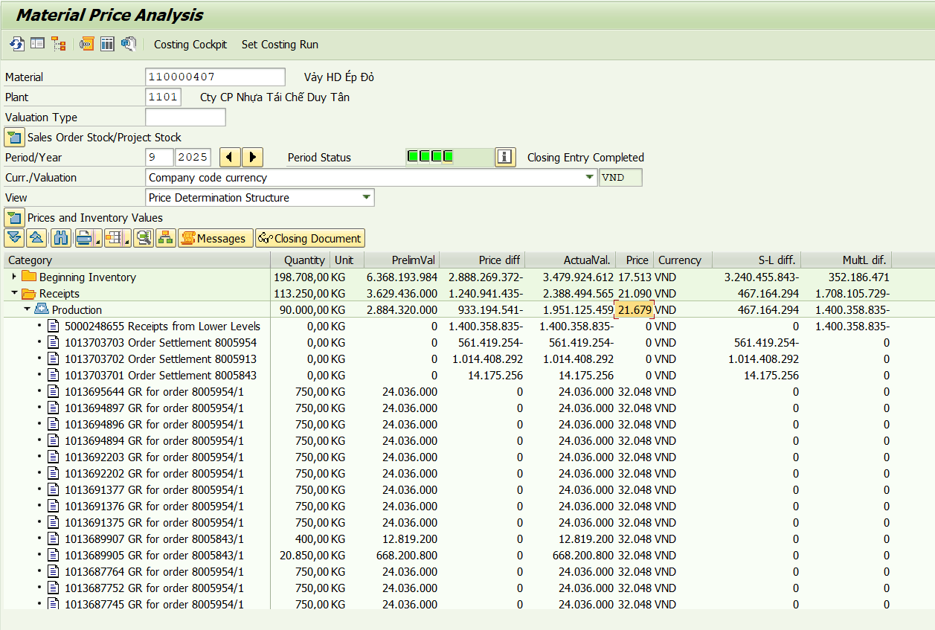

Material | Material Description | 9 | Đvt
110000441 | Hạt Nhựa PP Thử Nghiệm | 16,398 | Vnđ/kg

 | Chi phí sản xuất theo định mức | 25,593,750
 | Chênh lệch multi level | -4,645,141
 | Chênh lệch single level | 1,434,834
 | Chi phí sản xuất theo thực tế | 22,383,443
 | Sản lượng nhập kho | 1,365
 | Giá thành thực tế T9.2025 | 16,398

Nguyên nhân: | Dùng vảy PP trắng sữa loại 4 có giá tháng 9 là 11.659 đem sản xuất hạt PP thử nghiệm

T08.25
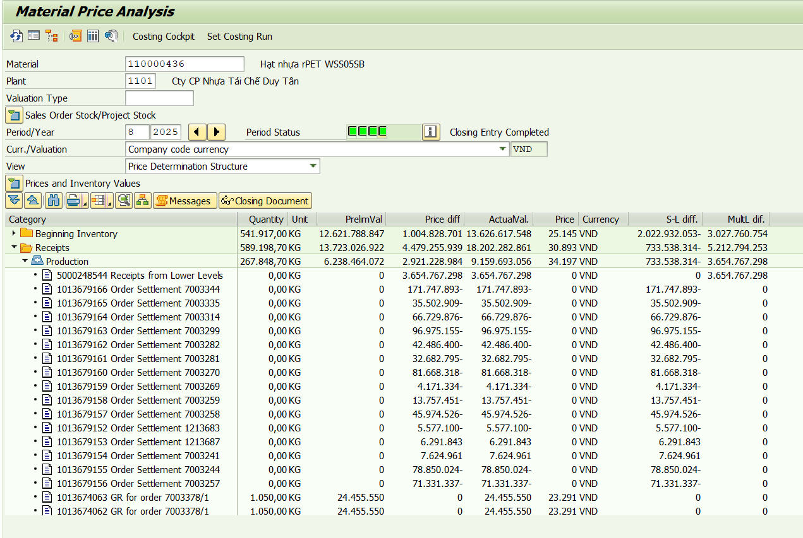
Material | Material Description | 8 | Đvt
110000364 | Hạt nhựa rHDI3Y01 | 42,654 | Vnđ/kg

 | Chi phí sản xuất theo định mức | 2,668,043,125
 | Chênh lệch multi level | 88,485,368
 | Chênh lệch single level | 0
 | Chi phí sản xuất theo thực tế | 2,756,528,493
 | Sản lượng nhập kho | 64,625
 | Giá thành thực tế T8.2025 | 42,654

Nguyên nhân: | HDI3Y01 được sản xuất từ 1 lệnh 7003362 sản xuất từ 27.08 - 04.09 nên chưa kết chuyển chi phí dở dang dẫn đến giá thành cao

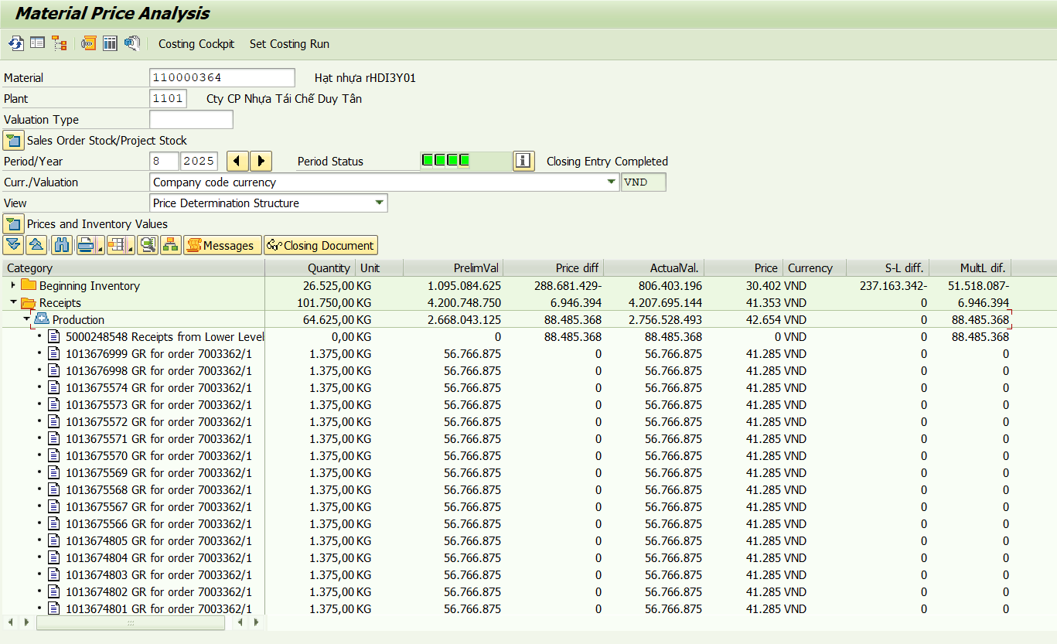

Material | Material Description | 8 | Đvt
110000408 | Vảy HD Ép Trắng | 32,706 | Vnđ/kg

 | Chi phí sản xuất theo định mức | 2,078,144,500
 | Chênh lệch multi level | 127,286,484
 | Chênh lệch single level | 497,061,020
 | Chi phí sản xuất theo thực tế | 2,702,492,004
 | Sản lượng nhập kho | 82,630
 | Giá thành thực tế T8.2025 | 32,706

Nguyên nhân: | Đơn giá cao do đem tách lại 60 tấn HD ép trắng do lẫn PP tại lệnh sản xuất 8005734

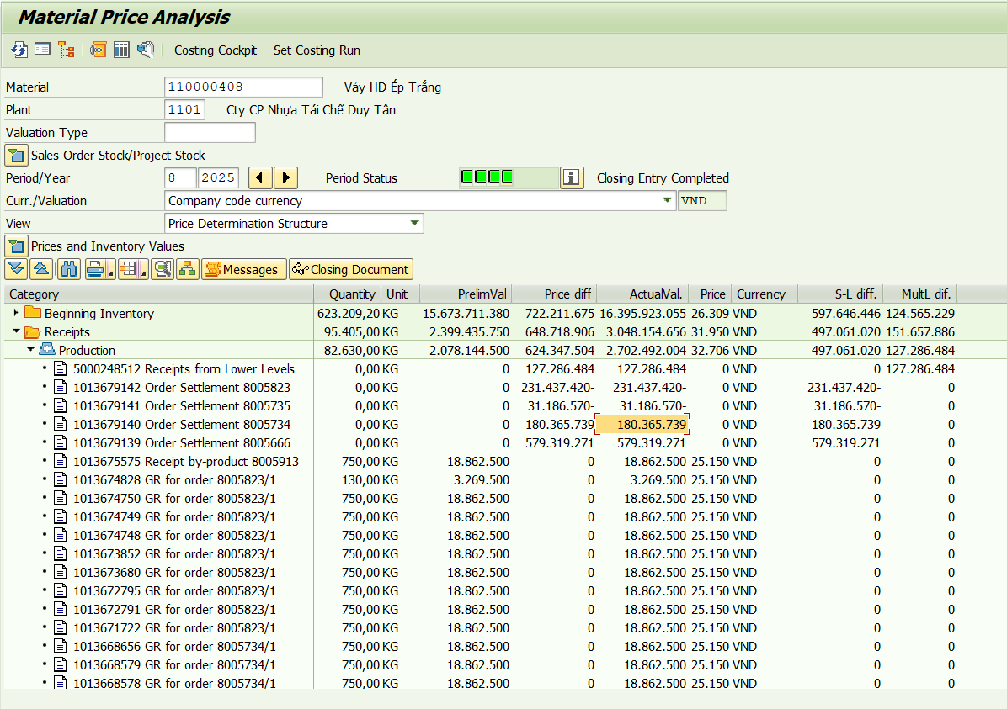

Material | Material Description | 8 | Đvt
110000407 | Vảy HD Ép Đỏ | -10,989 | Vnđ/kg

 | Chi phí sản xuất theo định mức | 552,828,000
 | Chênh lệch multi level | -86,755,253
 | Chênh lệch single level | -655,626,008
 | Chi phí sản xuất theo thực tế | -189,553,261
 | Sản lượng nhập kho | 17,250
 | Giá thành thực tế T8.2025 | -10,989

Nguyên nhân: | Do lệnh sản xuất 8005665 đưa 167,65 tấn Olefin vào tách, tuy nhiên chỉ thu được 17,25 tấn vảy HD ép trắng, 54 tấn vảy các loại khác, còn lại 84,1 tấn phó sản 1

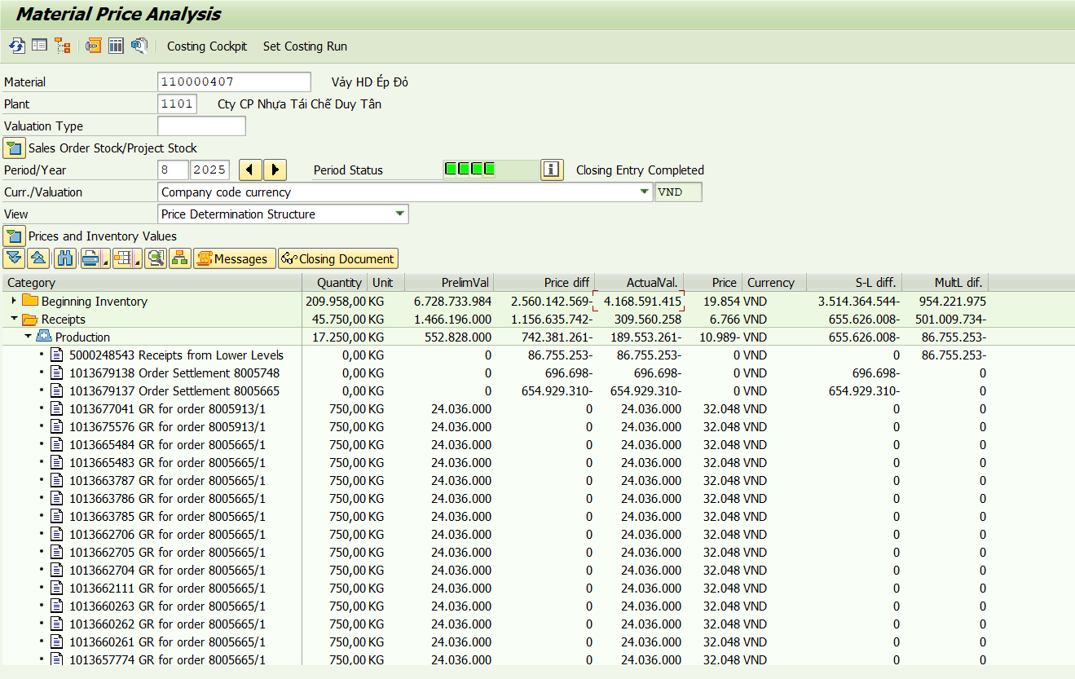

Material | Material Description | 8 | Đvt
110000393 | Hạt nhựa rPP20Be01 | 17,833 | Vnđ/kg

 | Chi phí sản xuất theo định mức | 64,588,500
 | Chênh lệch multi level | -27,261,644
 | Chênh lệch single level | 4,134,526
 | Chi phí sản xuất theo thực tế | 41,461,382
 | Sản lượng nhập kho | 2,325
 | Giá thành thực tế T8.2025 | 17,833

Nguyên nhân: | Do PP20Be01 được làm từ 97% Vảy PP Trắng Sữa Hỗn Hợp PV-02.4 là vảy cấp thấp có giá tháng 8 là 11.656đ/kg và 3% Hạt MB Ép Be MT2518054 và 0,05% Bột trắng TiO2

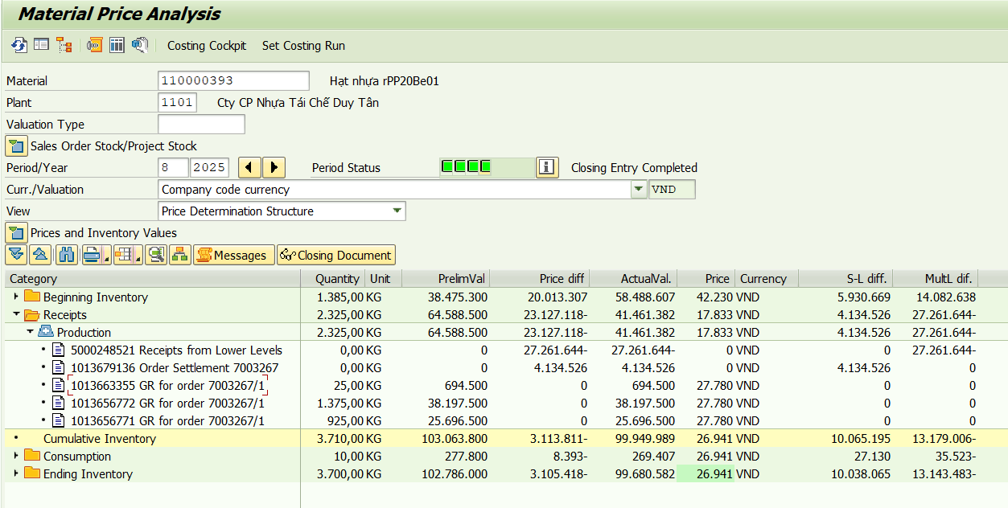

Material | Material Description | 8 | Đvt
110000441 | Hạt Nhựa PP Thử Nghiệm | 48,435 | Vnđ/kg

 | Chi phí sản xuất theo định mức | 93,750
 | Chênh lệch multi level | 5,738
 | Chênh lệch single level | 142,686
 | Chi phí sản xuất theo thực tế | 242,174
 | Sản lượng nhập kho | 5
 | Giá thành thực tế T8.2025 | 48,435

Nguyên nhân: | Hàng thử nghiệm trên máy Jwell có năng suất thấp

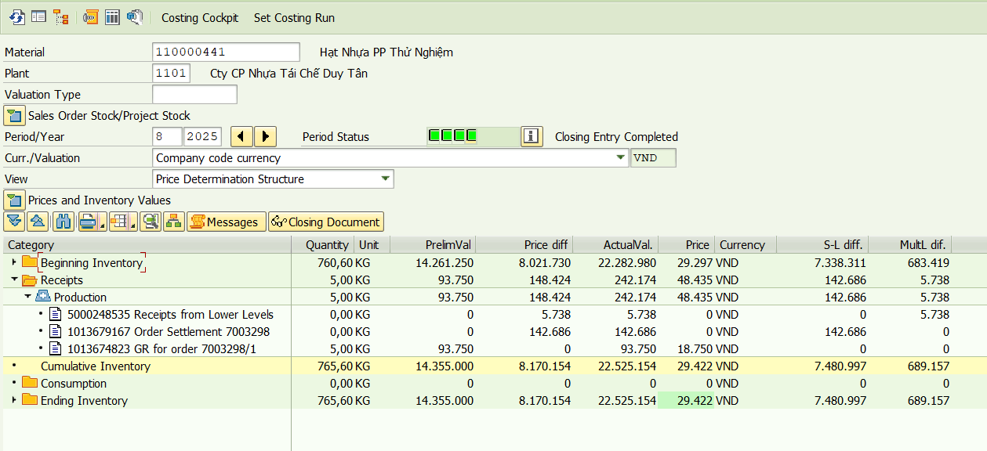

Material | Material Description | 8 | Đvt
110000436 | Hạt nhựa rPET WSS05SB | 34,197 | Vnđ/kg

 | Chi phí sản xuất theo định mức | 6,238,464,072
 | Chênh lệch multi level | 3,654,767,298
 | Chênh lệch single level | -733,538,314
 | Chi phí sản xuất theo thực tế | 9,159,693,056
 | Sản lượng nhập kho | 267,849
 | Giá thành thực tế T8.2025 | 34,197

Nguyên nhân: | Sản xuất từ 2 công thức có vảy B6.2 có giá mua vào cao: 82% B6.2_A3 + 18% B7 90% B6.2_A3 + 10% B5

T07.25
Material | Material Description | 7 | Đvt
110000332 | Hạt nhựa rPET iSS01084G | 31,943 | Vnđ/kg

 | Chi phí sản xuất theo định mức | 5,017,640,100
 | Chênh lệch multi level | 810,420,601
 | Chênh lệch single level | 250,650,569
 | Chi phí sản xuất theo thực tế | 6,078,711,270
 | Sản lượng nhập kho | 190,300
 | Giá thành thực tế T7.2025 | 31,943

Nguyên nhân: | Đem 59 tấn vảy 160012830 - Vảy PET B1_A1 DT-L vào tạo hạt ISS01084G và đem tách lại 26,4 tấn ISS01084G trên máy Meyer để tách tạp chất

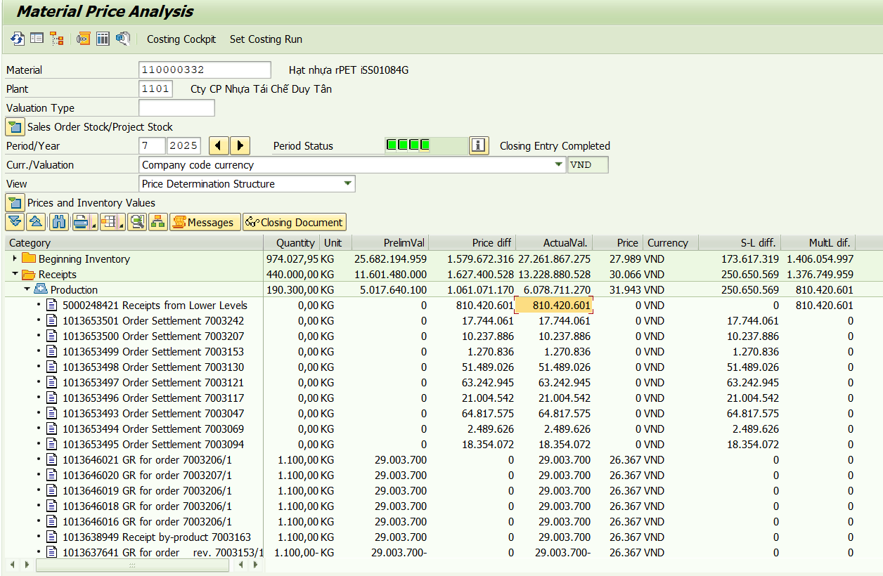

Material | Material Description | 7 | Đvt
110000359 | Hạt nhựa rPET WSS03G | 25,836 | Vnđ/kg

 | Chi phí sản xuất theo định mức | 9,771,639,552
 | Chênh lệch multi level | 1,475,724,995
 | Chênh lệch single level | 779,130,401
 | Chi phí sản xuất theo thực tế | 12,026,494,948
 | Sản lượng nhập kho | 465,494
 | Giá thành thực tế T7.2025 | 25,836

Nguyên nhân: | Chuyển mã 290 tấn WSS01 sang WSS03G

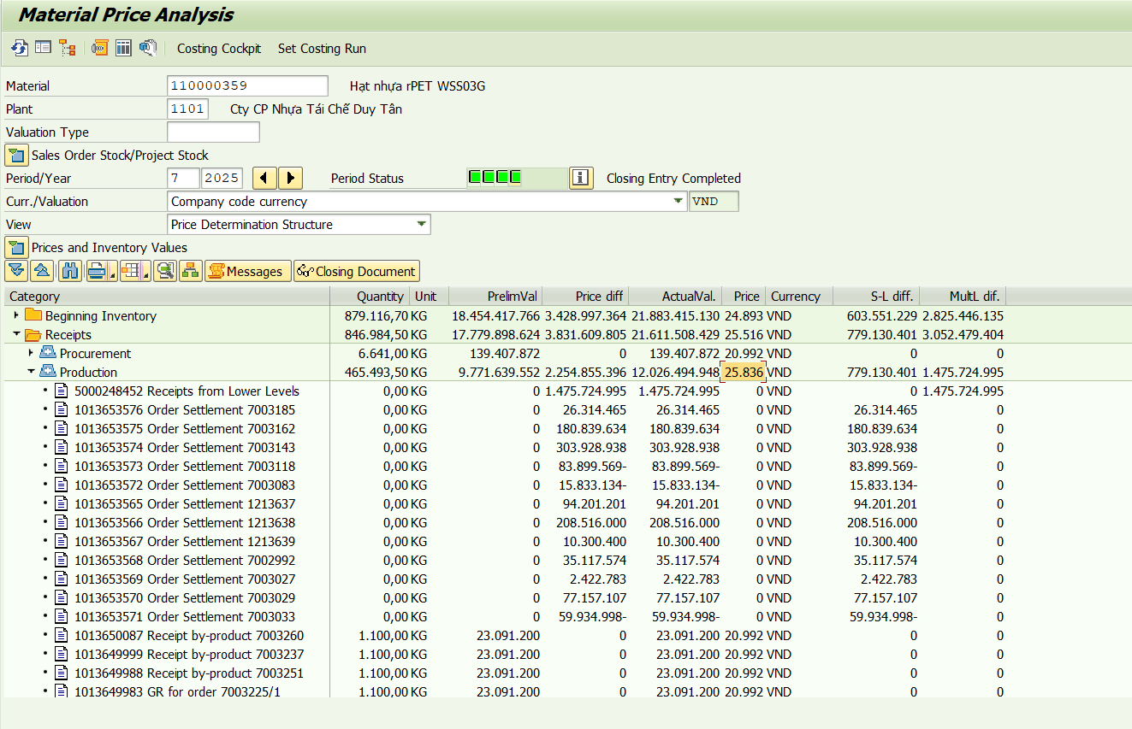

Material | Material Description | 7 | Đvt
110000481 | Hạt Nhựa rHDPE PCF01 | 29,227 | Vnđ/kg

 | Chi phí sản xuất theo định mức | 437,786,250
 | Chênh lệch multi level | -35,912,550
 | Chênh lệch single level | 0
 | Chi phí sản xuất theo thực tế | 401,873,700
 | Sản lượng nhập kho | 13,750
 | Giá thành thực tế T7.2025 | 29,227

Nguyên nhân:

Material | Material Description | 7 | Đvt
110000336 | Hạt nhựa rHDPE thử nghiệm | 55,743 | Vnđ/kg

 | Chi phí sản xuất theo định mức | 16,644,908
 | Chênh lệch multi level | 11,509,248
 | Chênh lệch single level | 8,190,024
 | Chi phí sản xuất theo thực tế | 36,344,180
 | Sản lượng nhập kho | 652
 | Giá thành thực tế T7.2025 | 55,743

Nguyên nhân:

Material | Material Description | 7 | Đvt
110000496 | Hạt Nhựa rHDI7DL02 | 63,756 | Vnđ/kg

 | Chi phí sản xuất theo định mức | 400,386
 | Chênh lệch multi level | 214,906
 | Chênh lệch single level | 277,289
 | Chi phí sản xuất theo thực tế | 892,581
 | Sản lượng nhập kho | 14
 | Giá thành thực tế T7.2025 | 63,756

Nguyên nhân:

Material | Material Description | 7 | Đvt
110000408 | Vảy HD Ép Trắng | 33,274 | Vnđ/kg

 | Chi phí sản xuất theo định mức | 4,163,884,300
 | Chênh lệch multi level | 156,576,700
 | Chênh lệch single level | 1,188,376,233
 | Chi phí sản xuất theo thực tế | 5,508,837,233
 | Sản lượng nhập kho | 165,562
 | Giá thành thực tế T7.2025 | 33,274

Nguyên nhân:

Material | Material Description | 7 | Đvt
110000407 | Vảy HD Ép Đỏ | 6,368 | Vnđ/kg

 | Chi phí sản xuất theo định mức | 2,211,312,000
 | Chênh lệch multi level | -588,479,059
 | Chênh lệch single level | -1,183,449,377
 | Chi phí sản xuất theo thực tế | 439,383,564
 | Sản lượng nhập kho | 69,000
 | Giá thành thực tế T7.2025 | 6,368

Nguyên nhân:

Material | Material Description | 7 | Đvt
110000441 | Hạt Nhựa PP Thử Nghiệm | 52,410 | Vnđ/kg

 | Chi phí sản xuất theo định mức | 375,000
 | Chênh lệch multi level | -66,556
 | Chênh lệch single level | 739,747
 | Chi phí sản xuất theo thực tế | 1,048,191
 | Sản lượng nhập kho | 20
 | Giá thành thực tế T7.2025 | 52,410

Nguyên nhân:

T06.25
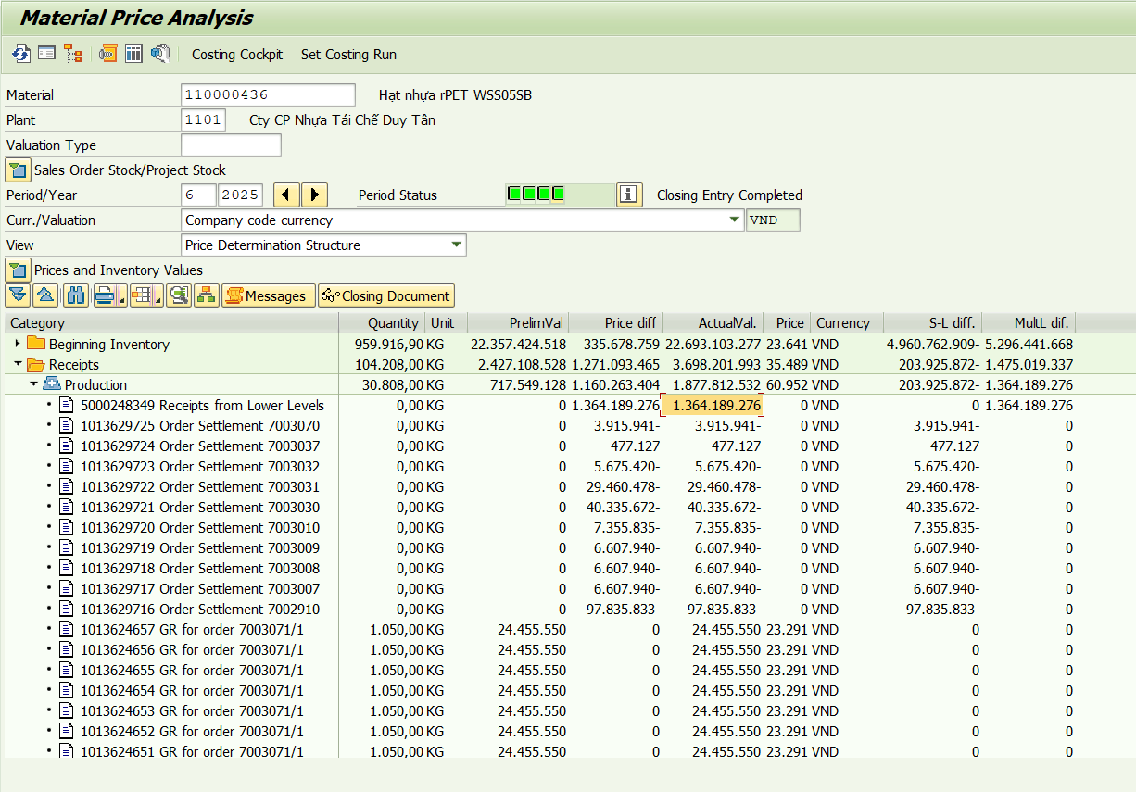
Material | Material Description | 6 | Đvt
110000407 | Vảy HD Ép Đỏ | 19,458 | Vnđ/kg

 | Chi phí sản xuất theo định mức | 961,440,000
 | Chênh lệch multi level | 606,458,748
 | Chênh lệch single level | -984,165,362
 | Chi phí sản xuất theo thực tế | 583,733,386
 | Sản lượng nhập kho | 30,000
 | Giá thành thực tế T6.2025 | 19,458

Nguyên nhân: | Lệnh sản xuất 8005219 chỉ đưa vào 264 tấn Olefin sau tách, ra chỉ có 30 tấn vảy HD ép đỏ, 99 tấn vảy các loại, còn lại là hỗn hợp nắp 1,2
 | => Lượng vảy HD ép đỏ thấp, nhập kho các vảy và phó sản theo giá kế hoạch nên giá HD ép đỏ thấp

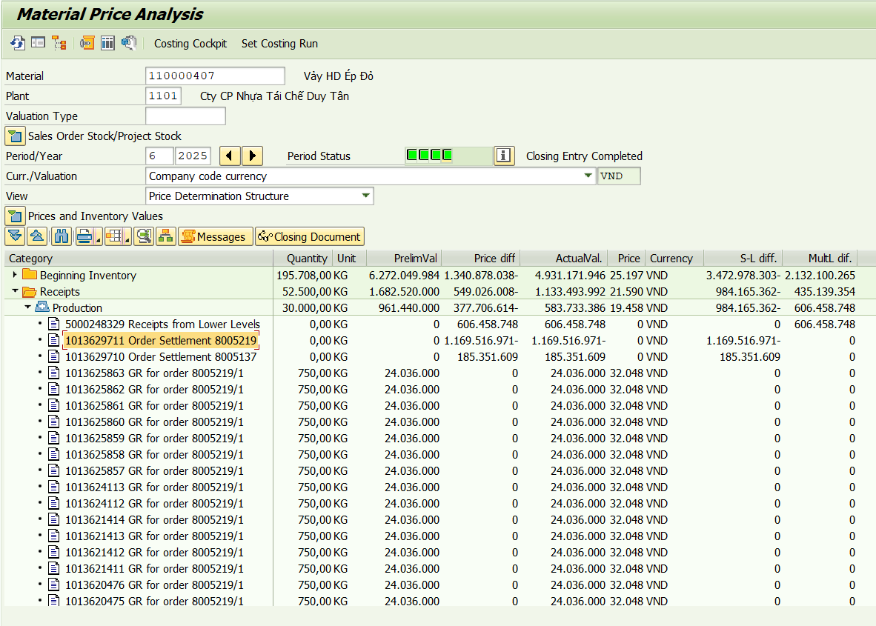

Material | Material Description | 6 | Đvt
110000436 | Hạt nhựa rPET WSS05SB | 60,952 | Vnđ/kg

 | Chi phí sản xuất theo định mức | 717,549,128
 | Chênh lệch multi level | 1,364,189,276
 | Chênh lệch single level | -203,925,872
 | Chi phí sản xuất theo thực tế | 1,877,812,532
 | Sản lượng nhập kho | 30,808
 | Giá thành thực tế T6.2025 | 60,952

Nguyên nhân: | Chênh lệch từ multi level cấp trước

T05.25
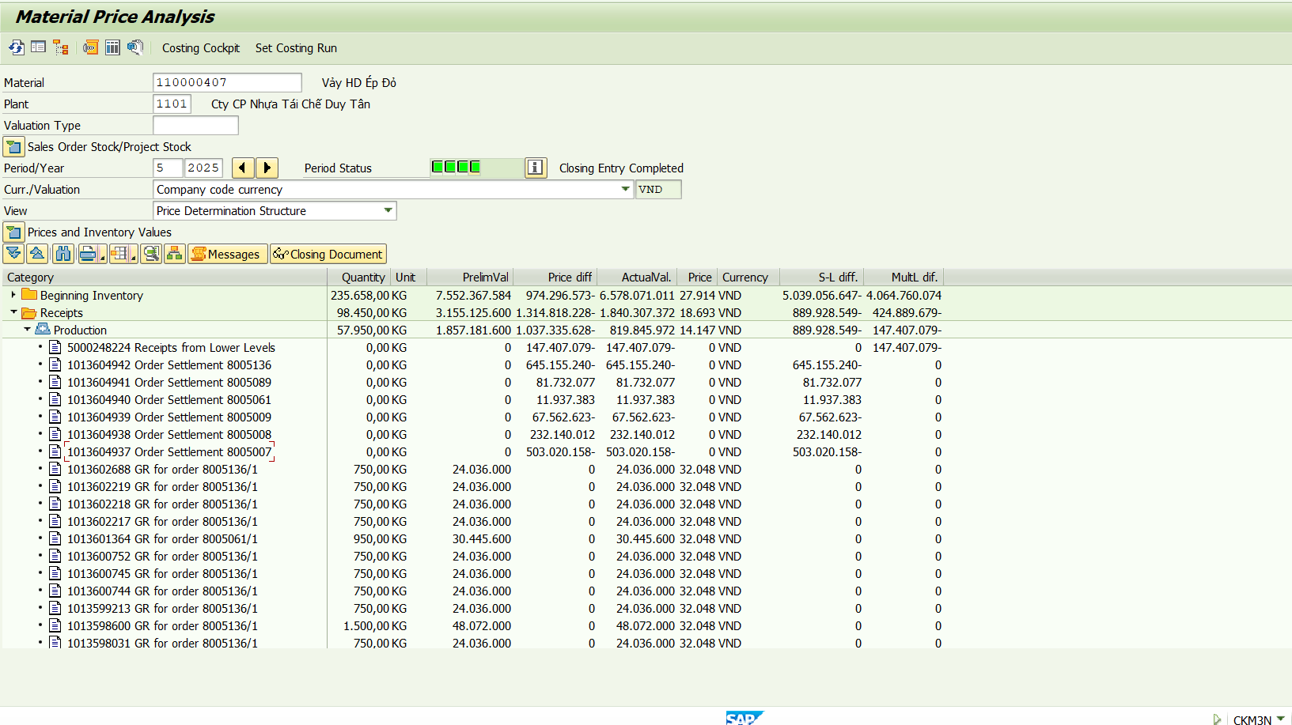
Material | Material Description | 5 | Đvt
110000341 | Hạt nhựa rHDB04B01 | 16,795 | Vnđ/kg

 | Chi phí sản xuất theo định mức | 1,274,433,700
 | Chênh lệch multi level | -392,605,537
 | Chênh lệch single level | 26,755,477
 | Chi phí sản xuất theo thực tế | 908,583,640
 | Sản lượng nhập kho | 54,100
 | Giá thành thực tế T5.2025 | 16,795

Nguyên nhân: | Sử dụng các loại phó sản để đưa vào mix tạo hạt thay cho hạt HD ép đen (Phó sản hạt HD ép màu, phó sản hạt lẫn màu, lẫn kim loại…)

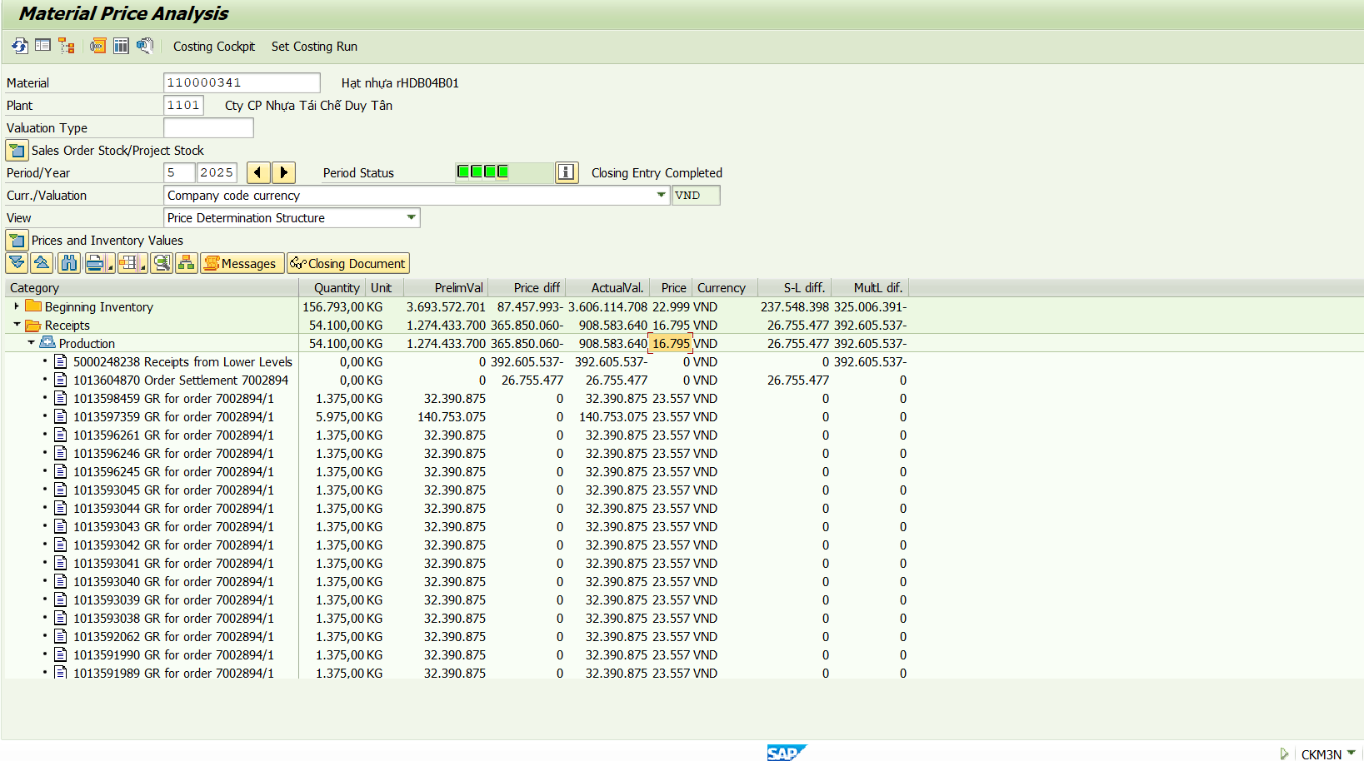

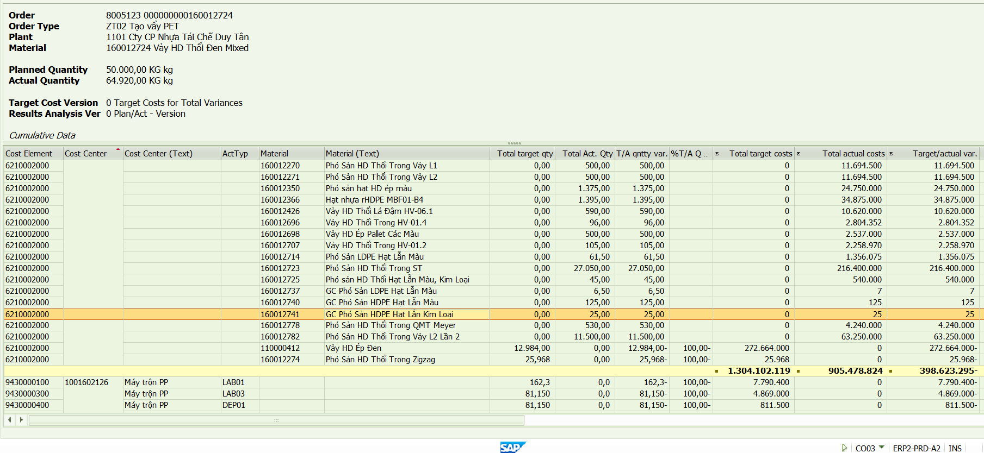

Material | Material Description | 5 | Đvt
110000496 | Hạt Nhựa rHDI7DL02 | 47,595 | Vnđ/kg

 | Chi phí sản xuất theo định mức | 228,792
 | Chênh lệch multi level | 26,149
 | Chênh lệch single level | 125,818
 | Chi phí sản xuất theo thực tế | 380,759
 | Sản lượng nhập kho | 8
 | Giá thành thực tế T5.2025 | 47,595

Nguyên nhân: | Thử nghiệm công thức: 25% Vảy HD ép dương đậm Tiger + 40% Vảy HD ép dương nhạt Pallet + 7% Vảy HD ép dương (B6.2) + 28%Vảy HD ép dương nhạt két Pepsi + 1.9% Hạt màu dương MT2410670 + 1.8% PG PS 030 G
 | Công thức thử nghiệm chỉ chạy 8kg trên máy Jwell, máy thử nghiệm công suất nhỏ nên giá thành cao

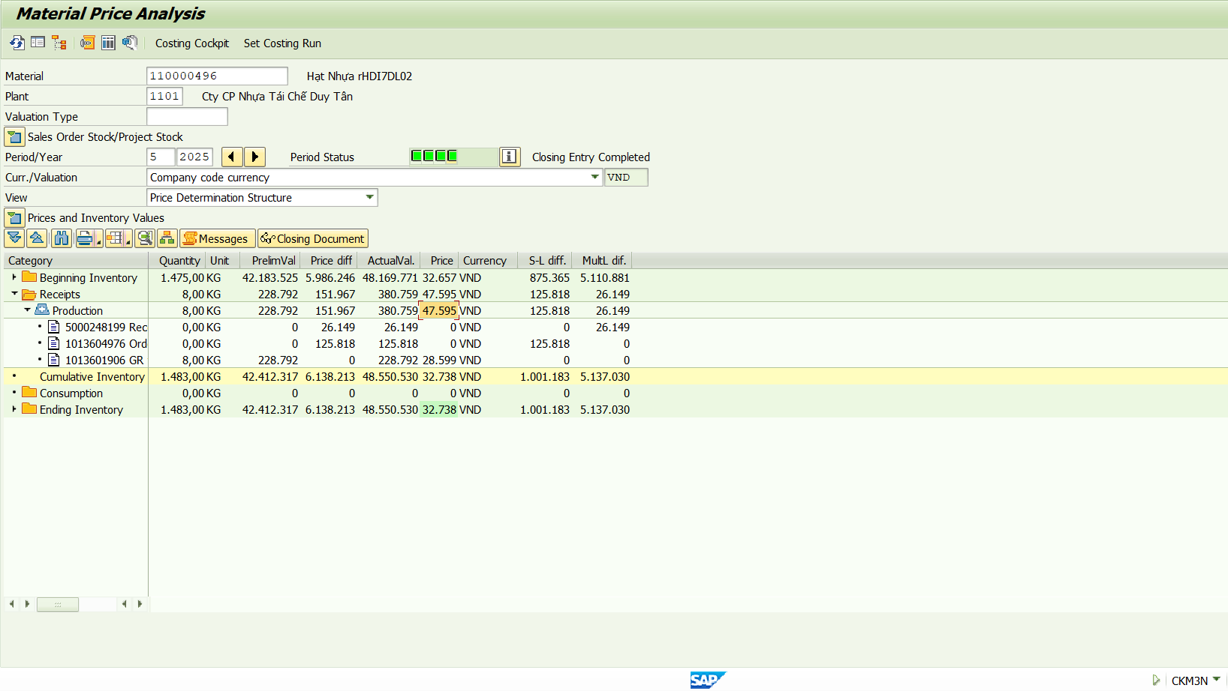

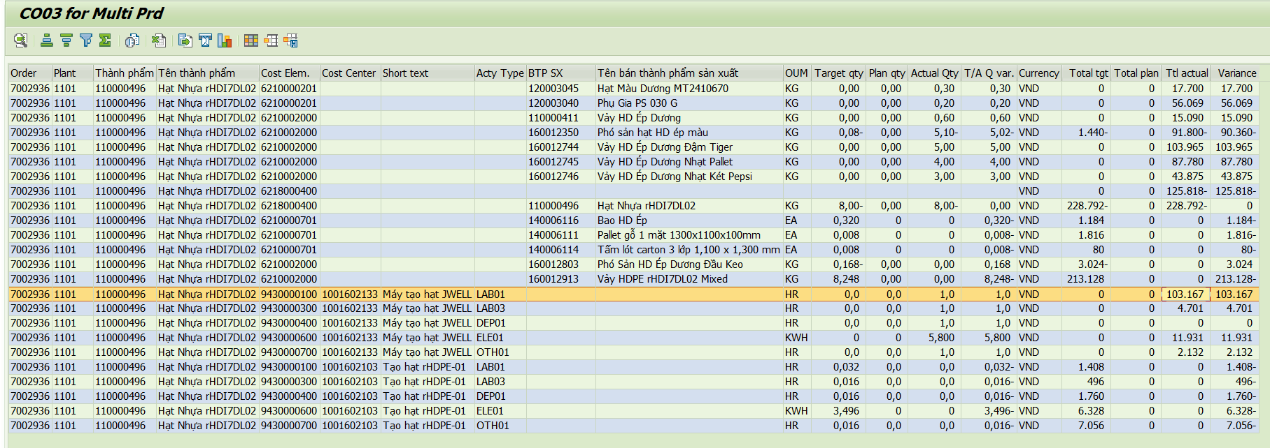

Material | Material Description | 5 | Đvt
110000407 | Vảy HD Ép Đỏ | 14,147 | Vnđ/kg

 | Chi phí sản xuất theo định mức | 1,857,181,600
 | Chênh lệch multi level | -147,407,079
 | Chênh lệch single level | -889,928,549
 | Chi phí sản xuất theo thực tế | 819,845,972
 | Sản lượng nhập kho | 57,950
 | Giá thành thực tế T5.2025 | 14,147

Nguyên nhân: | Lệnh SX 8005007 đưa NVL vào 79.222kg, chỉ ra được 11.250kg vảy đỏ, còn lại là các màu khác và phó sản
 | Lệnh SX 8005136 đưa NVL vào 75.067kg, chỉ ra được 13.500kg vảy đỏ, còn lại là các màu khác và phó sản
 | => Số lượng vảy HD ép đỏ tạo ra thấp, giá thành thấp do các sản phẩm khác đã đc gắn giá cao

T04.25
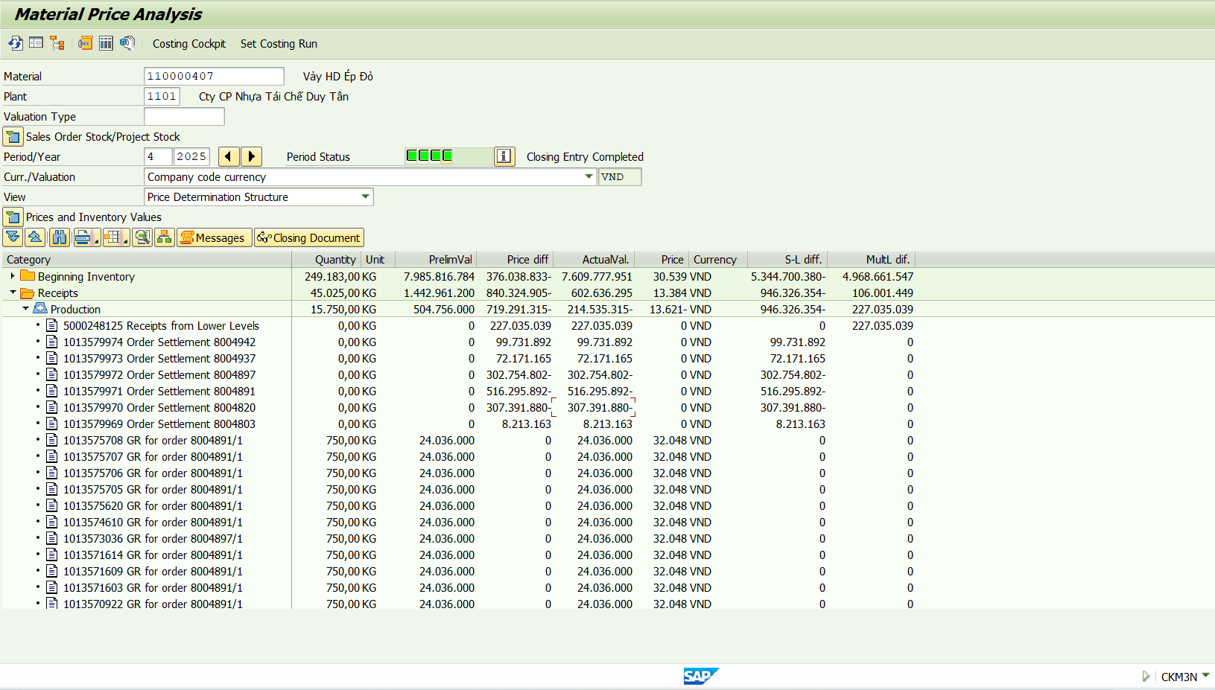
Material | Material Description | 4 | Đvt
110000332 | Hạt nhựa rPET iSS01084G | 33,227 | Vnđ/kg

 | Chi phí sản xuất theo định mức | 1,218,155,400
 | Chênh lệch multi level | 213,882,903
 | Chênh lệch single level | 103,043,398
 | Chi phí sản xuất theo thực tế | 1,535,081,701
 | Sản lượng nhập kho | 46,200
 | Giá thành thực tế T4.2025 | 33,227

Nguyên nhân: | Lệnh sản xuất 7002778 chỉ sản xuất có 3,3 tấn, tuy nhiên số giờ sản xuất của chuyền tạo hạt lên tới 13h, SSP 13h do STAR-01 trước đó tắt máy từ 02/4 - 11/4 mở máy lại phải gia nhiệt
 | (bật cái máy nung nhiệt - máy này để nung nấu vảy ra -> rồi mới tạo hạt được)

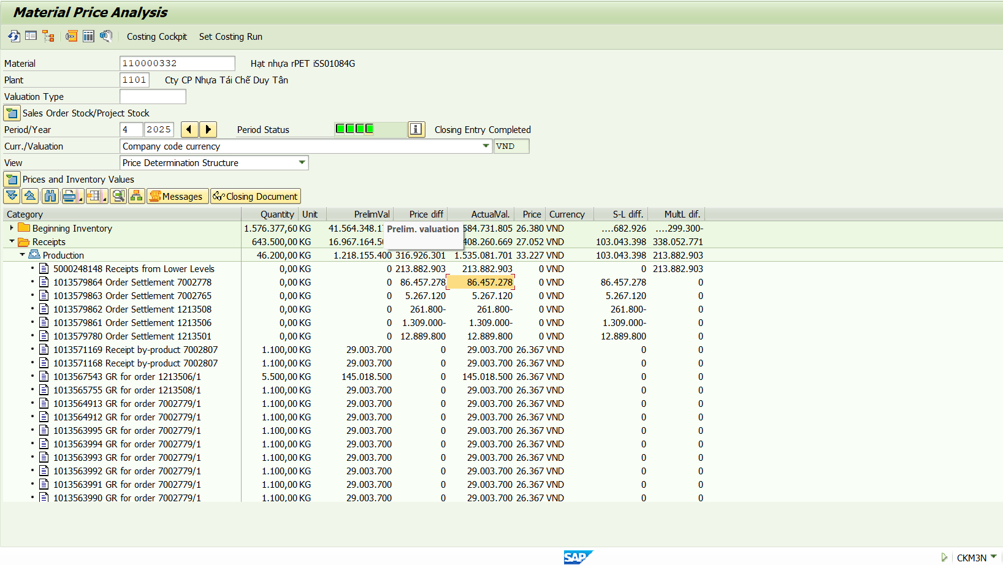

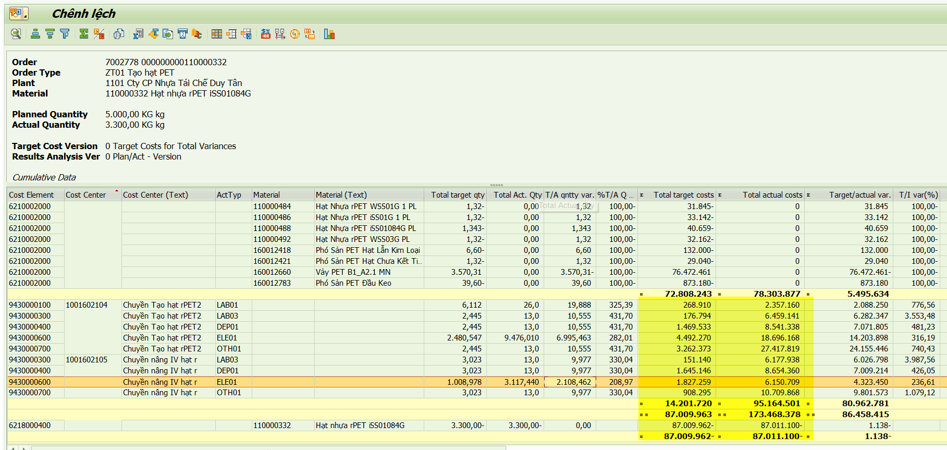

Material | Material Description | 4 | Đvt
110000481 | Hạt Nhựa rHDPE PCF01 | 40,522 | Vnđ/kg

 | Chi phí sản xuất theo định mức | 12,735,600
 | Chênh lệch multi level | -1,190,568
 | Chênh lệch single level | 4,663,839
 | Chi phí sản xuất theo thực tế | 16,208,871
 | Sản lượng nhập kho | 400
 | Giá thành thực tế T4.2025 | 40,522

Nguyên nhân: | Lệnh sản xuất 7002729 sx hết 15h tạo hạt, 20h sấy khử mùi do thử nghiệm dự án lấy NOL/FDA cho hạt nhựa HDPE

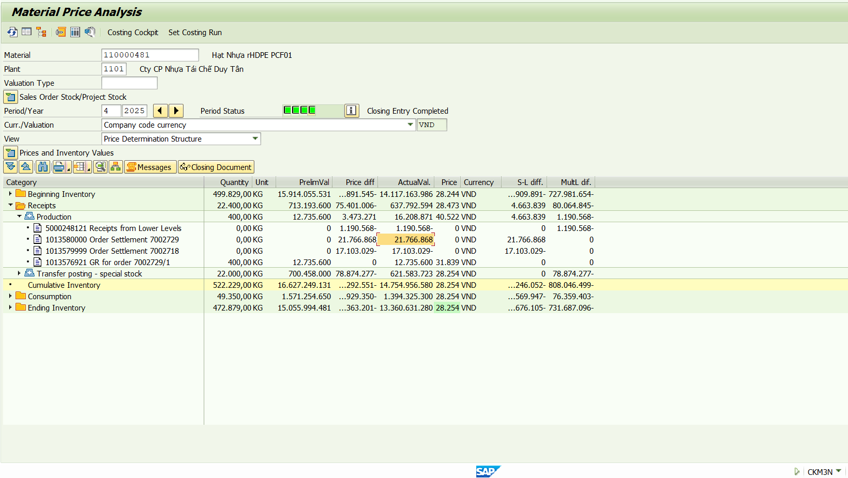

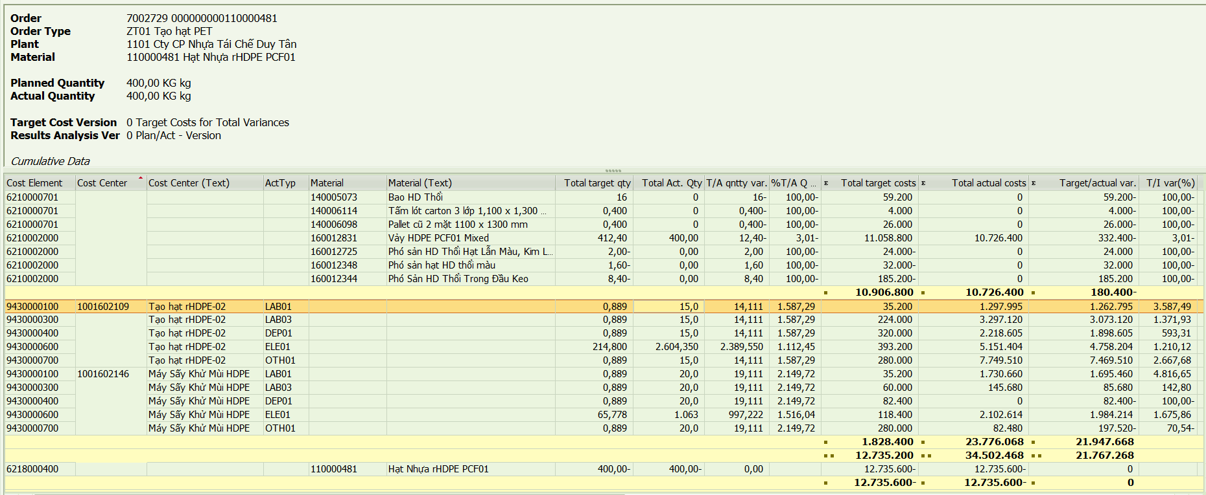

Material | Material Description | 4 | Đvt
110000361 | Hạt nhựa rHDI3R01 | 13,671 | Vnđ/kg

 | Chi phí sản xuất theo định mức | 115,178,000
 | Chênh lệch multi level | 56,973,749
 | Chênh lệch single level | 9,677,297
 | Chi phí sản xuất theo thực tế | 181,829,046
 | Sản lượng nhập kho | 13,300
 | Giá thành thực tế T4.2025 | 13,671

Nguyên nhân: | Hàng cũ sx từ năm 2023 đem ra dồn pallet, thay bao mới giao hàng cho Duy Tân Bình Dương



Material | Material Description | 4 | Đvt
110000407 | Vảy HD Ép Đỏ | -13,621 | Vnđ/kg

 | Chi phí sản xuất theo định mức | 504,756,000
 | Chênh lệch multi level | 227,035,039
 | Chênh lệch single level | -946,326,354
 | Chi phí sản xuất theo thực tế | -214,535,315
 | Sản lượng nhập kho | 15,750
 | Giá thành thực tế T4.2025 | -13,621

Nguyên nhân: | Lệnh sản xuất 8004820 và 8004897 đưa hỗn hợp cuối (đơn giá 8000đ/kg) vào tách lại nên giá thành thấp
 | Lệnh sản xuất 8004891 đưa 112.460 kg Olefin ST vào tách nhưng chỉ thu được 11.250kg vảy HD ép đỏ, còn lại là các màu khác
 | => Giá thành HD ép đỏ giảm

T03.25

Material | Material Description | 3 | Đvt
110000376 | Hạt nhựa rPET iSS01L | 10,611 | Vnđ/kg

 | Chi phí sản xuất theo định mức | 81,312,000
 | Chênh lệch multi level | -34,623,159
 | Chênh lệch single level | -
 | Chi phí sản xuất theo thực tế | 46,688,841
 | Sản lượng nhập kho | 4,400
 | Giá thành thực tế T3.2025 | 10,611

Nguyên nhân: | Trong tháng 3 chỉ sản xuất 1 lệnh 7002678, tuy nhiên lệnh này teco vào ngày 01/04 nên variance đang đẩy qua tháng 4





Material | Material Description | 3 | Đvt
110000365 | Hạt nhựa rHDI3W01 | 8,489 | Vnđ/kg

 | Chi phí sản xuất theo định mức | 42,095,000
 | Chênh lệch multi level | -749,322
 | Chênh lệch single level | 1,098,985
 | Chi phí sản xuất theo thực tế | 42,444,663
 | Sản lượng nhập kho | 5,000
 | Giá thành thực tế T3.2025 | 8,489

Nguyên nhân: | Hàng sản xuất từ năm 2023 có giá vảy HD ép trắng giá thấp, đem ra thay tem logo mới



Material | Material Description | 3 | Đvt
110000373 | Hạt nhựa rHDI4DL01 | 15,630 | Vnđ/kg

 | Chi phí sản xuất theo định mức | 11,702,860
 | Chênh lệch multi level | -328,343
 | Chênh lệch single level | -4,184,870
 | Chi phí sản xuất theo thực tế | 7,189,647
 | Sản lượng nhập kho | 460
 | Giá thành thực tế T3.2025 | 15,630

Nguyên nhân: | Chuyển mã từ 110000365 - HDI3W01 do điều chỉnh biên bản kiểm kê (mã HDI3W01 sx năm 2023 từ HD ép trắng có giá thấp)



Material | Material Description | 3 | Đvt
110000407 | Vảy HD Ép Đỏ | 53,796 | Vnđ/kg

 | Chi phí sản xuất theo định mức | 626,538,400
 | Chênh lệch multi level | 361,652,398
 | Chênh lệch single level | 63,523,156
 | Chi phí sản xuất theo thực tế | 1,051,713,954
 | Sản lượng nhập kho | 19,550
 | Giá thành thực tế T3.2025 | 53,796

Nguyên nhân: | Hỗn hợp Olefin đưa vào để tách ra 5 màu đỏ, trắng, vàng, lá, dương với số lượng tùy thuộc vào hỗn hợp ban đầu không cố định tỷ lệ
 | lệnh sx kế hoạch đang phát tạo ra lệnh màu đỏ, vì vậy chi phí sản xuất sẽ đi vào hết mã HD ép đỏ, mà số lượng ít nên giá thành cao



Material | Material Description | 3 | Đvt
110000482 | Hạt Nhựa rPP20W01 | 9,117 | Vnđ/kg

 | Chi phí sản xuất theo định mức | 24,465,180
 | Chênh lệch multi level | 2,623,951
 | Chênh lệch single level | -19,321,142
 | Chi phí sản xuất theo thực tế | 7,767,989
 | Sản lượng nhập kho | 852
 | Giá thành thực tế T3.2025 | 9,117

Nguyên nhân: | Tháng 3 không sản xuất, hàng chuyển từ mã HDI3G01 theo lệnh chuyển mã 1213417 theo biên bản kiểm kê
 | Mã HDI3G01 sản xuất năm 2023 từ HD ép có giá phó sản thấp



Material | Material Description | 3 | Đvt
110000470 | Hạt Nhựa rPP20L04 | 8,269 | Vnđ/kg

 | Chi phí sản xuất theo định mức | 12,865,231
 | Chênh lệch multi level | -75,382
 | Chênh lệch single level | -8,630,474
 | Chi phí sản xuất theo thực tế | 4,159,375
 | Sản lượng nhập kho | 503
 | Giá thành thực tế T3.2025 | 8,269

Nguyên nhân: | Chuyển mã từ 110000365 - HDI3W01 do điều chỉnh biên bản kiểm kê (mã HDI3W01 sx năm 2023 từ HD ép trắng có giá thấp)

T02.25

Material | Material Description | 2 | Đvt
110000374 | Hạt Nhựa rHDB03N02 | 107,477 | Vnđ/kg

 | Chi phí sản xuất theo định mức | 1,277,001,135
 | Chênh lệch multi level | 532,443,609
 | Chênh lệch single level | 2,543,910,505
 | Chi phí sản xuất theo thực tế | 4,353,355,249
 | Sản lượng nhập kho | 40,505
 | Giá thành thực tế T2.2025 | 107,477

Nguyên nhân: | Lệnh sản xuất 7002541 kế hoạch tạo lệnh có số lượng điện bị sai, gấp 1000 lần do lỗi dấu ". " và dấu " , " dẫn đến chi phí tiền điện đi vào lệnh này 2,5 tỷ làm tăng đơn giá



Material | Material Description | 2 | Đvt
110000361 | Hạt nhựa rHDI3R01 | 12,616 | Vnđ/kg

 | Chi phí sản xuất theo định mức | 264,130,000
 | Chênh lệch multi level | 109,670,114
 | Chênh lệch single level | 10,990,982
 | Chi phí sản xuất theo thực tế | 384,791,096
 | Sản lượng nhập kho | 30,500
 | Giá thành thực tế T2.2025 | 12,616

Nguyên nhân: | Hàng sản xuất từ năm 2023 có giá vảy HD ép đỏ thấp, đem ra thay tem logo mới và đóng pallet hun trùng



Material | Material Description | 2 | Đvt
110000442 | Hạt Nhựa HD Ép Thử Nghiệm | 116,702 | Vnđ/kg

 | Chi phí sản xuất theo định mức | 129,900
 | Chênh lệch multi level | -18,623
 | Chênh lệch single level | 1,639,255
 | Chi phí sản xuất theo thực tế | 1,750,532
 | Sản lượng nhập kho | 15
 | Giá thành thực tế T2.2025 | 116,702

Nguyên nhân: | Chỉ thử nghiệm 15kg trên máy Jwell (máy tạo hạt mẫu công suất nhỏ) nên chi phí cao



Material | Material Description | 2 | Đvt
110000408 | Vảy HD Ép Trắng | 17,541 | Vnđ/kg

 | Chi phí sản xuất theo định mức | 641,325,000
 | Chênh lệch multi level | -
 | Chênh lệch single level | -194,037,765
 | Chi phí sản xuất theo thực tế | 447,287,235
 | Sản lượng nhập kho | 25,500
 | Giá thành thực tế T2.2025 | 17,541

Nguyên nhân: | Có 10.5 tấn đc tách ra từ mã 160012893 - Phó Sản HD Ép Hỗn Hợp Nắp B6.2 ST có giá nhập kho 4000đ/kg, còn 15 tấn đc sản xuất từ tách Olefin nên làm cho tổng giá thành giảm



Material | Material Description | 2 | Đvt
110000407 | Vảy HD Ép Đỏ | 48,917 | Vnđ/kg

 | Chi phí sản xuất theo định mức | 408,612,000
 | Chênh lệch multi level | 360,146,525
 | Chênh lệch single level | -145,061,579
 | Chi phí sản xuất theo thực tế | 623,696,946
 | Sản lượng nhập kho | 12,750
 | Giá thành thực tế T2.2025 | 48,917

Nguyên nhân: | Hỗn hợp Olefin đưa vào để tách ra 5 màu đỏ, trắng, vàng, lá, dương với số lượng tùy thuộc vào hỗn hợp ban đầu không cố định tỷ lệ
 | lệnh sx kế hoạch đang phát tạo ra lệnh màu đỏ, vì vậy chi phí sản xuất sẽ đi vào hết mã HD ép đỏ, mà số lượng ít nên giá thành cao



Material | Material Description | 2 | Đvt
110000393 | Hạt nhựa rPP20Be01 | 75,627 | Vnđ/kg

 | Chi phí sản xuất theo định mức | 2,778,000
 | Chênh lệch multi level | 476,643
 | Chênh lệch single level | 4,308,061
 | Chi phí sản xuất theo thực tế | 7,562,704
 | Sản lượng nhập kho | 100
 | Giá thành thực tế T2.2025 | 75,627

Nguyên nhân: | Thử nghiệm 50kg trên máy JWELL lệnh 7002559 là máy nhỏ của RD, năng suất thấp nên giá thành cao
 | Đem hạt thành phẩm sấy khử mùi trên MIX-05 theo phiếu thử nghiệm => rework lại nên tăng thêm chi phí



Material | Material Description | 2 | Đvt
110000441 | Hạt Nhựa PP Thử Nghiệm | 91,713 | Vnđ/kg

 | Chi phí sản xuất theo định mức | 534,375
 | Chênh lệch multi level | 119,687
 | Chênh lệch single level | 1,959,768
 | Chi phí sản xuất theo thực tế | 2,613,830
 | Sản lượng nhập kho | 29
 | Giá thành thực tế T2.2025 | 91,713

Nguyên nhân: | 29kg đc sản xuất từ 3 lệnh trên máy JWELL (máy thử nghiệm RD) công suất thấp nên đơn giá cao



Material | Material Description | 2 | Đvt
110000394 | Hạt nhựa rPP15Gy02 | 109,224 | Vnđ/kg

 | Chi phí sản xuất theo định mức | 2,707,700
 | Chênh lệch multi level | 3,861,461
 | Chênh lệch single level | 4,353,211
 | Chi phí sản xuất theo thực tế | 10,922,372
 | Sản lượng nhập kho | 100
 | Giá thành thực tế T2.2025 | 109,224

Nguyên nhân: | Sản xuất 100kg, 50kg tạo hạt trên máy JWELL công suất thấp, 50kg đem hạt sấy khử mùi trên MIX-05 nên giá cao

T01.25

Material | Material Description | 1 | Đvt
110000329 | Hạt nhựa rPET WSS01 | 86,556 | Vnđ/kg

 | Chi phí sản xuất theo định mức | 56,608,200
 | Chênh lệch multi level | -
 | Chênh lệch single level | 133,815,454
 | Chi phí sản xuất theo thực tế | 190,423,654
 | Sản lượng nhập kho | 2,200
 | Giá thành thực tế T1.2025 | 86,556

Nguyên nhân: | Lệnh sx và nhập kho trong tháng 12/2024, tháng 1 chỉ nhập 2,2 tấn mới teco
 | Thực tế trong tháng 2 chỉ sản xuất và nhập kho thành phẩm 1 lệnh 7002412
 | => Variance của các lệnh 7002336 teco trễ được tính vào chi phí sản xuất tính giá thành tháng 1



Material | Material Description | 1 | Đvt
110000407 | Vảy HD Ép Đỏ | 59,918 | Vnđ/kg

 | Chi phí sản xuất theo định mức | 745,116,000
 | Chênh lệch multi level | 1,050,620,617
 | Chênh lệch single level | -402,646,863
 | Chi phí sản xuất theo thực tế | 1,393,089,754
 | Sản lượng nhập kho | 23,250.00
 | Giá thành thực tế T1.2025 | 59,918

Nguyên nhân: | Lệnh sx và nhập kho trong tháng 12, tháng 1 mới teco (8004278, 8004208)
 | => Variance của multi level 1.050.620.617



Material | Material Description | 1 | Đvt
110000393 | Hạt nhựa rPP20Be01 | 44,532 | Vnđ/kg

 | Chi phí sản xuất theo định mức | 6,250,500
 | Chênh lệch multi level | 2,694,638
 | Chênh lệch single level | 1,074,629
 | Chi phí sản xuất theo thực tế | 10,019,767
 | Sản lượng nhập kho | 225
 | Giá thành thực tế T1.2025 | 44,532

Nguyên nhân: | Hàng đem vào sấy để thử nghiệm khử mùi (xuất nguyên liệu hạt, thành phẩm ra hạt)



Material | Material Description | 1 | Đvt
110000441 | Hạt Nhựa PP Thử Nghiệm | 51,465 | Vnđ/kg

 | Chi phí sản xuất theo định mức | 1,293,750
 | Chênh lệch multi level | 875,994
 | Chênh lệch single level | 1,381,366
 | Chi phí sản xuất theo thực tế | 3,551,110
 | Sản lượng nhập kho | 69
 | Giá thành thực tế T1.2025 | 51,465

Nguyên nhân: | 3 lệnh thử nghiệm chạy trên máy Jwell 7002434, 7002435, 7002436 nên năng suất thấp, giá thành cao

T10.24

Material | Material Description | 10 | Đvt
110000377 | Hạt nhựa rPET WSS01G 2 | -28,196 | Vnđ/kg

 | Chi phí sản xuất theo định mức | 913,882,380
 | Chênh lệch multi level | 1,037,413,044
 | Chênh lệch single level | -3,233,106,234
 | Chi phí sản xuất theo thực tế | -1,281,810,810
 | Sản lượng nhập kho | 45,460
 | Giá thành thực tế T6.2024 | -28,196

Nguyên nhân: | Lệnh sx không có sản phẩm nhập 101, chỉ sản xuất ra đa phần là thành phẩm nhập 531

T07.24

1 | Material | Material Description | 7 | Đvt
 | 110000345 | Hạt Nhựa rHDB03Y01 | -29,720 | Vnđ/kg

 |  | Chi phí sản xuất theo định mức | 26,100,000
 |  | Chênh lệch multi level | -82,679,790
 |  | Chênh lệch single level | 26,859,897
 |  | Chi phí sản xuất theo thực tế | -29,719,893
 |  | Sản lượng nhập kho | 1,000
 |  | Giá thành thực tế T6.2024 | -29,720

 | Nguyên nhân: | Variance từ multi level lớn trong khi thực tế lượng sản xuất tháng 7 chỉ có 1 tấn



2 | Material | Material Description | 7 | Đvt
 | 110000363 | Hạt nhựa rHDI3Gy01 | -16,795 | Vnđ/kg

 |  | Chi phí sản xuất theo định mức | 411,508,800
 |  | Chênh lệch multi level | 144,607,954
 |  | Chênh lệch single level | -898,738,947
 |  | Chi phí sản xuất theo thực tế | -342,622,193
 |  | Sản lượng nhập kho | 20,400
 |  | Giá thành thực tế T6.2024 | -16,795

 | Nguyên nhân: | Tháng 7 chỉ sản xuất 1 lệnh 7001772, trong đó chi phí đã xuất phần lớn ở tháng 6, còn sản lượng lại nhập ở tháng 7

T06.24

Material | Material Description | 6 | Đvt
110000377 | Hạt nhựa rPET WSS01G 2 | -72,161 | Vnđ/kg

 | Chi phí sản xuất theo định mức | 508,605,900
 | Chênh lệch multi level | 610,528,115
 | Chênh lệch single level | -2,944,816,777
 | Chi phí sản xuất theo thực tế | -1,825,682,762
 | Sản lượng nhập kho | 25,300
 | Giá thành thực tế T6.2024 | -72,161

Nguyên nhân: | Lệnh sx và nhập kho trong tháng 5, tháng 6 mới teco
 | Lệnh sx không có sản phẩm nhập 101, chỉ sản xuất ra thành phẩm nhập 531
 | Thực tế trong tháng 6 chỉ sản xuất và nhập kho thành phẩm 1 lệnh 7001647
 | => Variance của các lệnh teco trễ được tính vào chi phí sản xuất tính giá thành tháng 6

T05.24

Material | Material Description | 5 | Đvt
110000407 | Vảy HD Ép Đỏ | -9,809 | Vnđ/kg

 | Chi phí sản xuất theo định mức | 432,648,000
 | Chênh lệch multi level | 892,786,242
 | Chênh lệch single level | -1,457,850,307
 | Chi phí sản xuất theo thực tế | -132,416,065
 | Sản lượng nhập kho | 13,500
 | Giá thành thực tế T6.2024 | -9,809

Nguyên nhân:

T02.24

Material | Material Description | 2 | Đvt
110000363 | Hạt nhựa rHDI3Gy01 | 6,677,900 | Vnđ/kg

 | Chi phí sản xuất theo định mức | 1,206,400
 | Chênh lệch multi level | 16,632,419
 | Chênh lệch single level | 1,317,741,202
 | Chi phí sản xuất theo thực tế | 1,335,580,021
 | Sản lượng nhập kho | 200
 | Giá thành thực tế T6.2024 | 6,677,900

Nguyên nhân: | Lệnh sx và nhập kho trong tháng 1, tháng 2 mới teco
 | Thực tế trong tháng 2 chỉ sản xuất và nhập kho thành phẩm 1 lệnh 7001357
 | => Variance của các lệnh teco trễ được tính vào chi phí sản xuất tính giá thành tháng 2

